Лист1
DJB2 - hash
0 | 1
1 | 0
2 | 3
3 | 2
4 | 1
5 | 0
6 | 0
7 | 0
8 | 1
9 | 0
10 | 0
11 | 0
12 | 0
13 | 1
14 | 0
15 | 1
16 | 0
17 | 0
18 | 2
19 | 0
20 | 0
21 | 3
22 | 0
23 | 1
24 | 1
25 | 0
26 | 1
27 | 1
28 | 3
29 | 2
30 | 1
31 | 1
32 | 0
33 | 1
34 | 2
35 | 2
36 | 2
37 | 1
38 | 2
39 | 2
40 | 0
41 | 1
42 | 1
43 | 2
44 | 4
45 | 0
46 | 0
47 | 0
48 | 3
49 | 0
...
crc32 - hash
0 | 0
1 | 1
2 | 0
3 | 0
4 | 1
5 | 1
6 | 0
7 | 0
8 | 2
9 | 1
10 | 2
11 | 2
12 | 0
13 | 1
14 | 2
15 | 2
16 | 1
17 | 0
18 | 0
19 | 1
20 | 3
21 | 1
22 | 5
23 | 0
24 | 1
25 | 2
26 | 1
27 | 1
28 | 1
29 | 1
30 | 1
31 | 2
32 | 2
33 | 0
34 | 4
35 | 2
36 | 0
37 | 2
38 | 2
39 | 1
40 | 1
41 | 5
42 | 0
43 | 0
44 | 0
45 | 0
46 | 0
47 | 3
48 | 1
49 | 2
...
Хэш = 0
0 | 5484
1 | 0
2 | 0
3 | 0
4 | 0
5 | 0
6 | 0
7 | 0
8 | 0
9 | 0
10 | 0
11 | 0
12 | 0
13 | 0
14 | 0
15 | 0
16 | 0
17 | 0
18 | 0
19 | 0
20 | 0
21 | 0
22 | 0
23 | 0
24 | 0
25 | 0
26 | 0
27 | 0
28 | 0
29 | 0
30 | 0
31 | 0
32 | 0
33 | 0
34 | 0
35 | 0
36 | 0
37 | 0
38 | 0
39 | 0
40 | 0
41 | 0
42 | 0
43 | 0
44 | 0
45 | 0
46 | 0
47 | 0
48 | 0
49 | 0
...
Хэш = первая буква
0 | 0
1 | 0
2 | 0
3 | 0
4 | 0
5 | 0
6 | 0
7 | 0
8 | 0
9 | 0
10 | 0
11 | 0
12 | 0
13 | 0
14 | 0
15 | 0
16 | 0
17 | 0
18 | 0
19 | 0
20 | 0
21 | 0
22 | 0
23 | 0
24 | 0
25 | 0
26 | 0
27 | 0
28 | 0
29 | 0
30 | 0
31 | 0
32 | 0
33 | 0
34 | 0
35 | 0
36 | 0
37 | 0
38 | 1
39 | 74
40 | 0
41 | 0
42 | 0
43 | 0
44 | 0
45 | 0
46 | 0
47 | 0
48 | 0
49 | 1
...
Хэш = длина слова
0 | 0
1 | 8
2 | 78
3 | 301
4 | 829
5 | 987
6 | 969
7 | 873
8 | 617
9 | 401
10 | 243
11 | 115
12 | 46
13 | 14
14 | 3
15 | 0
16 | 0
17 | 0
18 | 0
19 | 0
20 | 0
21 | 0
22 | 0
23 | 0
24 | 0
25 | 0
26 | 0
27 | 0
28 | 0
29 | 0
30 | 0
31 | 0
32 | 0
33 | 0
34 | 0
35 | 0
36 | 0
37 | 0
38 | 0
39 | 0
40 | 0
41 | 0
42 | 0
43 | 0
44 | 0
45 | 0
46 | 0
47 | 0
48 | 0
49 | 0
...
Хэш = сумма букв для размера 503
0 | 3
1 | 11
2 | 9
3 | 5
4 | 2
5 | 4
6 | 7
7 | 15
8 | 7
9 | 10
10 | 8
11 | 9
12 | 12
13 | 10
14 | 12
15 | 9
16 | 15
17 | 17
18 | 9
19 | 5
20 | 15
21 | 12
22 | 18
23 | 16
24 | 20
25 | 16
26 | 25
27 | 21
28 | 21
29 | 30
30 | 16
31 | 15
32 | 21
33 | 32
34 | 30
35 | 23
36 | 18
37 | 21
38 | 13
39 | 29
40 | 18
41 | 14
42 | 24
43 | 27
44 | 20
45 | 23
46 | 22
47 | 20
48 | 17
49 | 25
...
ROL - hash
0 | 0
1 | 1
2 | 0
3 | 1
4 | 1
5 | 0
6 | 0
7 | 1
8 | 0
9 | 1
10 | 1
11 | 1
12 | 0
13 | 0
14 | 2
15 | 1
16 | 1
17 | 0
18 | 1
19 | 2
20 | 0
21 | 0
22 | 0
23 | 0
24 | 0
25 | 1
26 | 1
27 | 0
28 | 0
29 | 0
30 | 0
31 | 0
32 | 1
33 | 0
34 | 3
35 | 0
36 | 0
37 | 1
38 | 0
39 | 2
40 | 3
41 | 0
42 | 1
43 | 2
44 | 1
45 | 0
46 | 0
47 | 2
48 | 0
49 | 1
...
0 | 5484 | 0 | 0 | 0 | 0 | 0 | 3 | 0 | 0 | 0 | 0 | 0 | 0 |  |  | 0 | 0 |  |  | 0 | 1
1 | 0 | 1 | 0 | 1 | 8 | 1 | 11 | 1 | 0 | 1 | 1 | 1 | 0 |  |  | 1 | 1 |  |  | 1 | 3
2 | 0 | 2 | 0 | 2 | 78 | 2 | 9 | 2 | 0 | 2 | 0 | 2 | 1 |  |  | 2 | 0 |  |  | 2 | 1
3 | 0 | 3 | 0 | 3 | 301 | 3 | 5 | 3 | 0 | 3 | 1 | 3 | 2 |  |  | 3 | 0 |  |  | 3 | 1
4 | 0 | 4 | 0 | 4 | 829 | 4 | 2 | 4 | 0 | 4 | 1 | 4 | 0 |  |  | 4 | 1 |  |  | 4 | 1
5 | 0 | 5 | 0 | 5 | 987 | 5 | 4 | 5 | 0 | 5 | 0 | 5 | 1 |  |  | 5 | 1 |  |  | 5 | 2 |  |  |  | 1307338937
6 | 0 | 6 | 0 | 6 | 969 | 6 | 7 | 6 | 0 | 6 | 0 | 6 | 2 |  |  | 6 | 0 |  |  | 6 | 3 |  |  |  | 1314859533
7 | 0 | 7 | 0 | 7 | 873 | 7 | 15 | 7 | 0 | 7 | 1 | 7 | 0 |  |  | 7 | 0 |  |  | 7 | 3 |  |  |  | 1317575392
8 | 0 | 8 | 0 | 8 | 617 | 8 | 7 | 8 | 0 | 8 | 0 | 8 | 1 |  |  | 8 | 2 |  |  | 8 | 3 |  |  |  | 1304874781
9 | 0 | 9 | 0 | 9 | 401 | 9 | 10 | 9 | 0 | 9 | 1 | 9 | 0 |  |  | 9 | 1 |  |  | 9 | 1 | ВОТ С ЭТИМ Я БУДУ ОПТИМИЗИРОВАТЬ |  |  | 1313669089
10 | 0 | 10 | 0 | 10 | 243 | 10 | 8 | 10 | 0 | 10 | 1 | 10 | 1 |  |  | 10 | 2 |  |  | 10 | 4 | <- |  |  | 1315242176
11 | 0 | 11 | 0 | 11 | 115 | 11 | 9 | 11 | 0 | 11 | 1 | 11 | 0 |  |  | 11 | 2 |  |  | 11 | 4 |  |  |  | 1324255498
12 | 0 | 12 | 0 | 12 | 46 | 12 | 12 | 12 | 0 | 12 | 0 | 12 | 3 |  |  | 12 | 0 |  |  | 12 | 1 |  |  |  | 1312880608 |  |  |  |  |  |  |  |  |  |  |  |  | Цикл на встроенном ассемблере |  |  |  | Цикл на Си |  | 1.0001866649 | усокрение вообще никакое
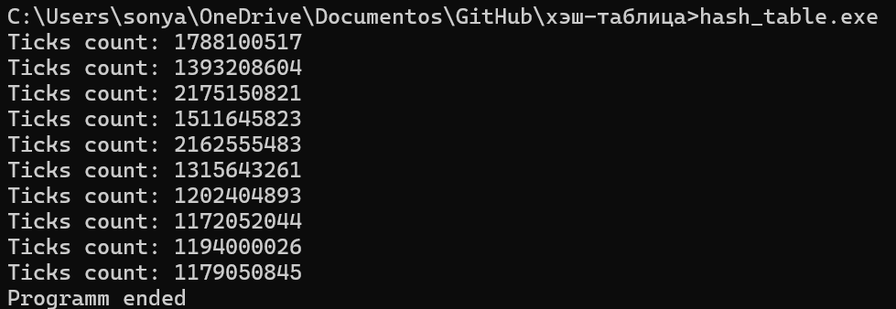
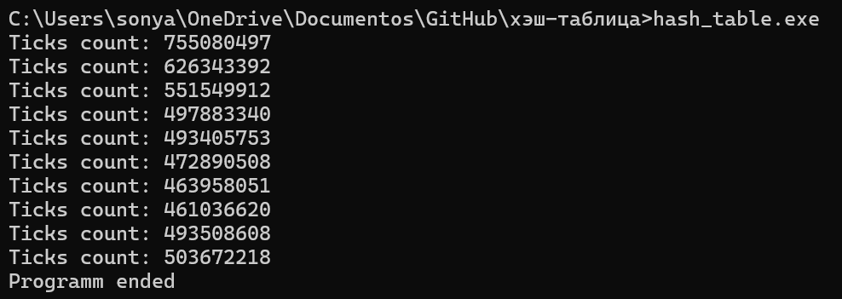
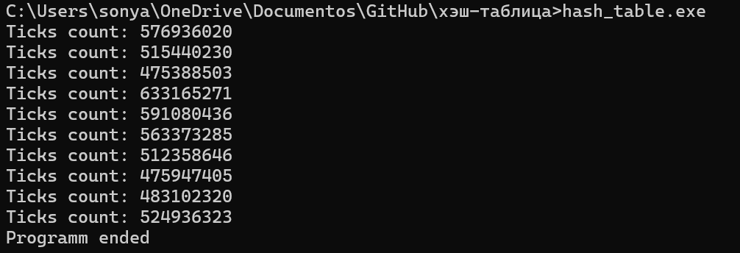
13 | 0 | 13 | 0 | 13 | 14 | 13 | 10 | 13 | 0 | 13 | 0 | 13 | 1 |  |  | 13 | 1 |  |  | 13 | 3 |  |  |  | 1310746730 |  |  |  |  |  |  |  |  |  |  |  |  |  |  |  |  |  |  |  |  |  |  |  |  |  |  | НАЧАЛО |  |  |  |  | КОНЕЦ | ИТОГОВОЕ УСКОРЕНИЕ
14 | 0 | 14 | 0 | 14 | 3 | 14 | 12 | 14 | 0 | 14 | 2 | 14 | 1 |  |  | 14 | 2 |  |  | 14 | 3 |  |  |  | 1300948053 |  |  |  |  |  |  |  |  |  |  |  |  |  |  |  |  |  |  |  |  |  |  |  |  |  | 1913109091 | 1583834176.9 |  | Ticks | count: | 755080497 | 531932889.9 | 2.9775075145
15 | 0 | 15 | 0 | 15 | 0 | 15 | 9 | 15 | 0 | 15 | 1 | 15 | 1 |  |  | 15 | 2 |  |  | 15 | 2 |  |  |  |  |  |  |  |  |  |  |  |  |  |  |  |  |  |  |  |  |  |  |  |  |  |  |  |  |  | 1960034571 |  |  | Ticks | count: | 626343392
16 | 0 | 16 | 0 | 16 | 0 | 16 | 15 | 16 | 0 | 16 | 1 | 16 | 0 |  |  | 16 | 1 |  |  | 16 | 2 | До оптимизаций вообще: |  | СРЕДНЕЕ: | 1312239079.7 |  |  |  |  |  |  |  |  |  |  |  |  |  |  |  |  |  |  |  |  |  |  |  |  |  | 1567914597 |  |  | Ticks | count: | 551549912
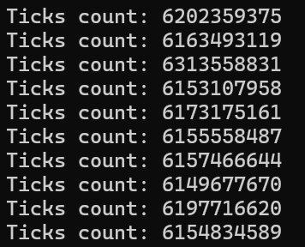
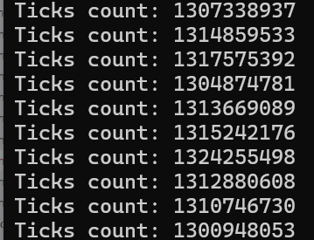
17 | 0 | 17 | 0 | 17 | 0 | 17 | 17 | 17 | 0 | 17 | 0 | 17 | 0 |  |  | 17 | 0 |  |  | 17 | 3 |  |  |  |  |  |  |  |  |  |  |  |  |  |  |  | 566643165.1 |  |  |  |  |  |  |  |  |  |  |  |  |  | 1333045080 |  |  | Ticks | count: | 497883340
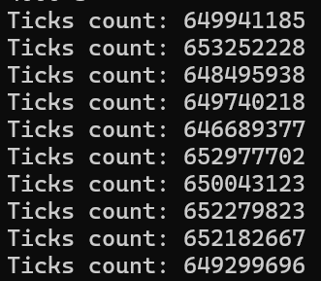
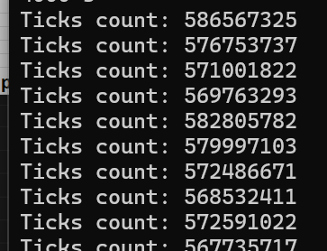
18 | 0 | 18 | 0 | 18 | 0 | 18 | 9 | 18 | 0 | 18 | 1 | 18 | 0 |  |  | 18 | 0 |  |  | 18 | 1 |  |  |  |  |  |  |  |  |  |  |  |  |  |  |  |  |  |  |  |  |  |  |  |  |  |  |  |  |  | 1408683141 |  |  | Ticks | count: | 493405753
Хэщ = сумма букв для размера 4001
0 | 0
1 | 0
2 | 0
3 | 0
4 | 0
5 | 0
6 | 0
7 | 0
8 | 0
9 | 0
10 | 0
11 | 0
12 | 0
13 | 0
14 | 0
15 | 0
16 | 0
17 | 0
18 | 0
19 | 0
20 | 0
21 | 0
22 | 0
23 | 0
24 | 0
25 | 0
26 | 0
27 | 0
28 | 0
29 | 0
30 | 0
31 | 0
32 | 0
33 | 0
34 | 0
35 | 0
36 | 0
37 | 0
38 | 0
39 | 1
40 | 0
41 | 0
42 | 0
43 | 0
44 | 0
45 | 0
46 | 0
47 | 0
48 | 0
49 | 1
...
19 | 0 | 19 | 0 | 19 | 0 | 19 | 5 | 19 | 0 | 19 | 2 | 19 | 0 |  |  | 19 | 1 |  |  | 19 | 1 |  | <- навиная реализация |  |  | <- Переписано на массив char** |  |  |  | <- CRC-32 на интринсиках |  |  | <- strcmp на векторных инструкциях |  |  |  | 576545247 |  |  |  |  |  |  |  |  |  |  |  |  |  | 1601588995 |  |  | Ticks | count: | 472890508
20 | 0 | 20 | 0 | 20 | 0 | 20 | 15 | 20 | 0 | 20 | 0 | 20 | 1 |  |  | 20 | 3 |  |  | 20 | 4 |  |  |  |  |  |  |  |  |  |  |  | потому что все заинлайнилось |  |  |  | 558447087 |  |  |  |  |  |  |  |  |  |  |  |  |  | 1406745919 |  |  | Ticks | count: | 463958051
21 | 0 | 21 | 0 | 21 | 0 | 21 | 12 | 21 | 0 | 21 | 0 | 21 | 0 | 0 | 1 | 21 | 1 |  |  | 21 | 1 |  |  |  |  |  |  |  |  |  |  |  |  |  |  |  | 581163802 |  |  |  |  |  |  |  |  |  |  |  |  |  | 1453649381 |  |  | Ticks | count: | 461036620
22 | 0 | 22 | 0 | 22 | 0 | 22 | 18 | 22 | 0 | 22 | 0 | 22 | 1 | 1 | 0 | 22 | 5 |  |  | 22 | 6 |  |  |  |  |  |  |  |  |  |  |  |  |  |  |  | 560155558 |  |  |  |  |  |  |  |  |  |  |  |  |  | 1802980293 |  |  | Ticks | count: | 493508608
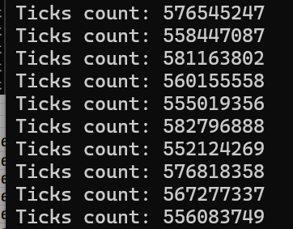
23 | 0 | 23 | 0 | 23 | 0 | 23 | 16 | 23 | 0 | 23 | 0 | 23 | 0 | 2 | 3 | 23 | 0 |  |  | 23 | 1 |  |  |  |  |  |  |  |  |  |  |  |  |  |  |  | 555019356 |  |  |  |  |  |  |  |  |  |  |  |  |  | 1390590701 |  |  | Ticks | count: | 503672218
crc32, но данных больше
0 | 1
1 | 3
2 | 1
3 | 1
4 | 1
5 | 2
6 | 3
7 | 3
8 | 3
9 | 1
10 | 4
11 | 4
12 | 1
13 | 3
14 | 3
15 | 2
16 | 2
17 | 3
18 | 1
19 | 1
20 | 4
21 | 1
22 | 6
23 | 1
24 | 1
25 | 3
26 | 2
27 | 2
28 | 3
29 | 2
30 | 4
31 | 4
32 | 3
33 | 3
34 | 5
35 | 4
36 | 1
37 | 3
38 | 4
39 | 2
40 | 1
41 | 8
42 | 1
43 | 1
44 | 6
45 | 1
46 | 1
47 | 4
48 | 4
49 | 5
...
24 | 0 | 24 | 0 | 24 | 0 | 24 | 20 | 24 | 0 | 24 | 0 | 24 | 0 | 3 | 2 | 24 | 1 |  |  | 24 | 1 |  |  |  |  |  |  |  |  |  |  |  |  |  |  |  | 582796888
25 | 0 | 25 | 0 | 25 | 0 | 25 | 16 | 25 | 0 | 25 | 1 | 25 | 0 | 4 | 1 | 25 | 2 |  |  | 25 | 3 |  |  |  |  |  |  |  |  |  |  |  |  |  |  |  | 552124269
26 | 0 | 26 | 0 | 26 | 0 | 26 | 25 | 26 | 0 | 26 | 1 | 26 | 1 | 5 | 0 | 26 | 1 |  |  | 26 | 2 |  |  |  |  |  |  |  |  |  |  |  |  |  |  |  | 576818358
27 | 0 | 27 | 0 | 27 | 0 | 27 | 21 | 27 | 0 | 27 | 0 | 27 | 1 | 6 | 0 | 27 | 1 |  |  | 27 | 2 |  |  |  |  |  |  |  |  |  |  |  |  |  |  |  | 567277337
28 | 0 | 28 | 0 | 28 | 0 | 28 | 21 | 28 | 0 | 28 | 0 | 28 | 0 | 7 | 0 | 28 | 1 |  |  | 28 | 3 |  |  |  |  |  |  |  |  |  |  |  |  |  |  |  | 556083749
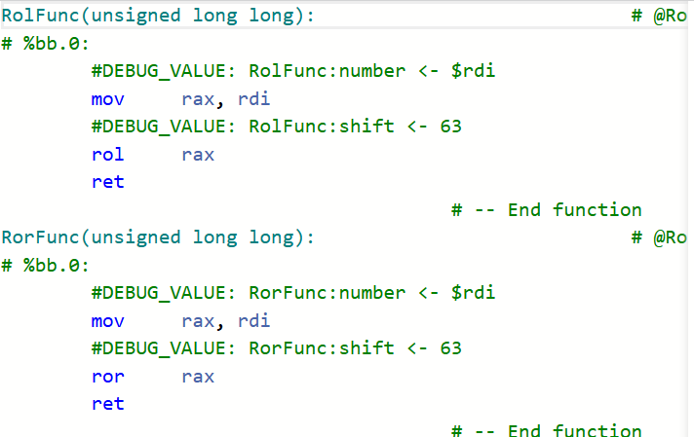
29 | 0 | 29 | 0 | 29 | 0 | 29 | 30 | 29 | 0 | 29 | 0 | 29 | 1 | 8 | 1 | 29 | 1 |  |  | 29 | 2 |  |  |  |  |  |  |  |  |  |  |  |  |  |  |  |  |  | 755080497 | 535072964.56 |  |  |  |  |  |  |  |  |  |  |  |  | ВО что преобразовывается мои ROL и ROR
ROR - hash
0 | 0
1 | 0
2 | 1
3 | 2
4 | 0
5 | 1
6 | 2
7 | 0
8 | 1
9 | 0
10 | 1
11 | 0
12 | 3
13 | 1
14 | 1
15 | 1
16 | 0
17 | 0
18 | 0
19 | 0
20 | 1
21 | 0
22 | 1
23 | 0
24 | 0
25 | 0
26 | 1
27 | 1
28 | 0
29 | 1
30 | 1
31 | 2
32 | 0
33 | 0
34 | 1
35 | 0
36 | 0
37 | 1
38 | 0
39 | 1
40 | 0
41 | 0
42 | 0
43 | 0
44 | 0
45 | 0
46 | 1
47 | 1
48 | 1
49 | 1
...
30 | 0 | 30 | 0 | 30 | 0 | 30 | 16 | 30 | 0 | 30 | 0 | 30 | 1 | 9 | 0 | 30 | 1 |  |  | 30 | 4 |  |  |  |  |  |  |  |  |  |  |  |  |  |  |  |  |  | 626343392
Ticks count: 755080497
Ticks count: 626343392
Ticks count: 551549912
Ticks count: 497883340
Ticks count: 493405753
Ticks count: 472890508
Ticks count: 463958051
Ticks count: 461036620
Ticks count: 493508608
Ticks count: 503672218
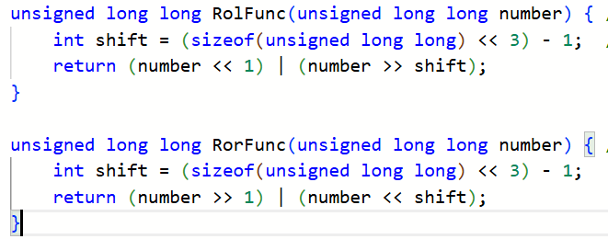
31 | 0 | 31 | 0 | 31 | 0 | 31 | 15 | 31 | 0 | 31 | 0 | 31 | 2 | 10 | 0 | 31 | 2 |  |  | 31 | 4 |  |  |  |  |  |  |  |  |  |  |  |  |  |  |  |  |  | 551549912 |  |  |  | Ticks | count: | 576936020 | 535172843.9 | Испольщем
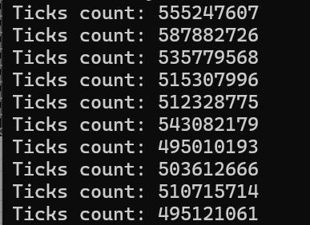
32 | 0 | 32 | 0 | 32 | 0 | 32 | 21 | 32 | 0 | 32 | 1 | 32 | 0 | 11 | 0 | 32 | 2 |  |  | 32 | 3 |  |  |  |  |  |  |  |  |  |  |  |  |  |  |  |  |  | 497883340 |  |  |  | Ticks | count: | 515440230 |  |  |  |  | Ticks count: 755080497
33 | 0 | 33 | 0 | 33 | 0 | 33 | 32 | 33 | 0 | 33 | 0 | 33 | 0 | 12 | 0 | 33 | 0 |  |  | 33 | 3 |  |  |  |  |  |  |  |  |  |  |  |  |  |  |  |  |  | 493405753 |  |  |  | Ticks | count: | 475388503 |  |  |  |  | Ticks count: 626343392
34 | 0 | 34 | 0 | 34 | 0 | 34 | 30 | 34 | 0 | 34 | 3 | 34 | 1 | 13 | 1 | 34 | 4 |  |  | 34 | 5 |  |  |  |  |  |  |  |  |  |  |  |  |  |  |  |  |  | 472890508 |  |  |  | Ticks | count: | 633165271 |  |  |  |  | Ticks count: 551549912
35 | 0 | 35 | 0 | 35 | 0 | 35 | 23 | 35 | 0 | 35 | 0 | 35 | 0 | 14 | 0 | 35 | 2 |  |  | 35 | 4 |  |  |  |  |  |  |  |  |  |  |  |  |  |  |  |  |  | 463958051 |  |  |  | Ticks | count: | 591080436 |  |  |  |  | Ticks count: 497883340
36 | 0 | 36 | 0 | 36 | 0 | 36 | 18 | 36 | 0 | 36 | 0 | 36 | 0 | 15 | 1 | 36 | 0 |  |  | 36 | 1 | Результаты, полученные профилировщиком - оптимизируем CRC32 |  |  |  |  |  | СРЕДНЕЕ: | 650490195.7 |  | Ускорение в 1.13 раз |  |  |  |  |  |  |  | 461036620 |  |  |  | Ticks | count: | 563373285 |  |  |  |  | Ticks count: 493405753
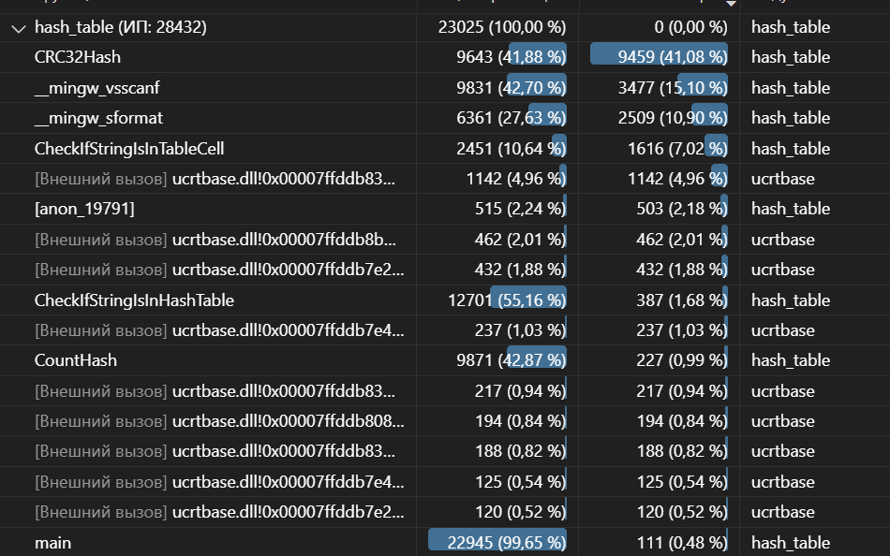
37 | 0 | 37 | 0 | 37 | 0 | 37 | 21 | 37 | 0 | 37 | 1 | 37 | 1 | 16 | 0 | 37 | 2 |  |  | 37 | 3 |  |  |  |  |  |  |  | 649941185 |  | СРЕДНЕЕ: | 574823488.3 |  |  |  |  |  |  | 493508608 |  |  |  | Ticks | count: | 512358646 |  |  |  |  | Ticks count: 472890508
38 | 0 | 38 | 1 | 38 | 0 | 38 | 13 | 38 | 0 | 38 | 0 | 38 | 0 | 17 | 0 | 38 | 2 |  |  | 38 | 4 |  |  |  |  |  |  |  | 653252228 |  |  |  |  |  |  |  |  |  | 503672218 |  |  |  | Ticks | count: | 475947405 |  |  |  |  | Ticks count: 463958051
39 | 0 | 39 | 74 | 39 | 0 | 39 | 29 | 39 | 1 | 39 | 2 | 39 | 1 | 18 | 2 | 39 | 1 |  |  | 39 | 2 |  |  |  |  |  |  |  | 648495938 |  |  | 586567325 |  |  | Прирост 1.7%, что меньше нужного -> дальше не идем |  |  |  |  |  |  |  | Ticks | count: | 483102320 |  |  |  |  | Ticks count: 461036620
40 | 0 | 40 | 0 | 40 | 0 | 40 | 18 | 40 | 0 | 40 | 3 | 40 | 0 | 19 | 0 | 40 | 1 |  |  | 40 | 1 |  |  |  |  |  |  |  | 649740218 |  |  | 576753737 |  |  |  |  |  |  |  |  |  |  | Ticks | count: | 524936323 |  |  |  |  | Ticks count: 493508608
41 | 0 | 41 | 0 | 41 | 0 | 41 | 14 | 41 | 0 | 41 | 0 | 41 | 0 | 20 | 0 | 41 | 5 |  |  | 41 | 8 |  |  |  |  |  |  |  | 646689377 |  |  | 571001822 |  |  |  | Ура больше нечего оптимизировать |  |  |  |  |  |  |  |  |  |  |  |  |  | Ticks count: 503672218
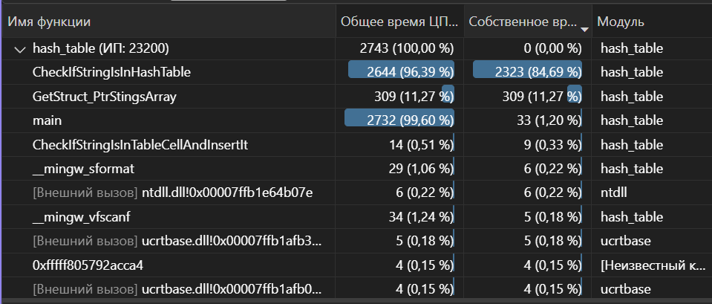
42 | 0 | 42 | 0 | 42 | 0 | 42 | 24 | 42 | 0 | 42 | 1 | 42 | 0 | 21 | 3 | 42 | 0 |  |  | 42 | 1 |  |  |  |  |  |  |  | 652977702 |  |  | 569763293
43 | 0 | 43 | 0 | 43 | 0 | 43 | 27 | 43 | 0 | 43 | 2 | 43 | 0 | 22 | 0 | 43 | 0 |  |  | 43 | 1 |  |  |  |  |  |  |  | 650043123 |  |  | 582805782
44 | 0 | 44 | 0 | 44 | 0 | 44 | 20 | 44 | 0 | 44 | 1 | 44 | 0 | 23 | 1 | 44 | 0 |  |  | 44 | 6 |  |  |  |  |  |  |  | 652279823 |  |  | 579997103
45 | 0 | 45 | 0 | 45 | 0 | 45 | 23 | 45 | 0 | 45 | 0 | 45 | 0 | 24 | 1 | 45 | 0 |  |  | 45 | 1 |  |  |  |  |  |  |  | 652182667 |  |  | 572486671
46 | 0 | 46 | 0 | 46 | 0 | 46 | 22 | 46 | 0 | 46 | 0 | 46 | 1 | 25 | 0 | 46 | 0 |  |  | 46 | 1 |  |  |  |  |  |  |  | 649299696 |  |  | 568532411
47 | 0 | 47 | 0 | 47 | 0 | 47 | 20 | 47 | 0 | 47 | 2 | 47 | 1 | 26 | 1 | 47 | 3 |  |  | 47 | 4 |  |  |  |  |  |  |  |  |  |  | 572591022 |  |  |  |  |  |  |  |  | CRC32 ЦИКЛОМ НА _mm_crc32_u8 |  |  |  |  |  |  | РАЗВЕРТКА CRC32 С ПОМОЩЬЮ _mm_crc32_u64
0
1
2
3
4
5
6
7
8
9
10
11
12
13
14
15
16
17
18
19
20
21
22
23
24
25
26
27
28
29
30
31
32
33
34
35
36
37
38
39
40
41
42
43
44
45
46
47
48
49
...
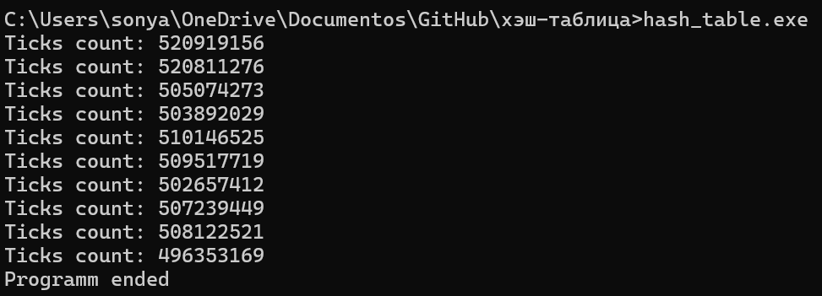
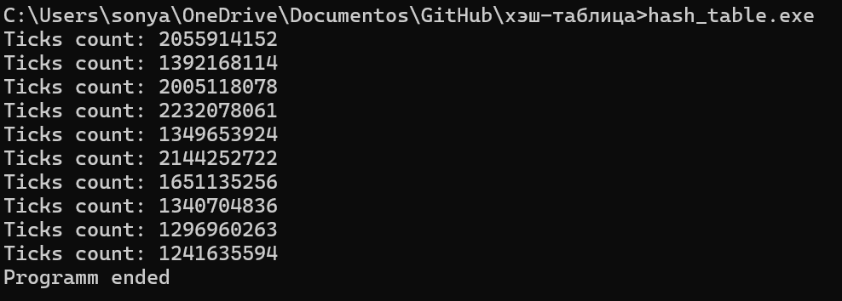
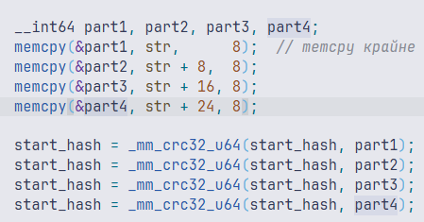
48 | 0 | 48 | 0 | 48 | 0 | 48 | 17 | 48 | 0 | 48 | 0 | 48 | 1 | 27 | 1 | 48 | 1 |  |  | 48 | 4 |  |  |  |  |  |  |  |  |  |  | 567735717
49 | 0 | 49 | 1 | 49 | 0 | 49 | 25 | 49 | 1 | 49 | 1 | 49 | 1 | 28 | 3 | 49 | 2 |  |  | 49 | 5 |  |  |  |  |  | Результаты, полученные профилировщиком - оптимизируем поиск элемента + видим что все заинлайнилось
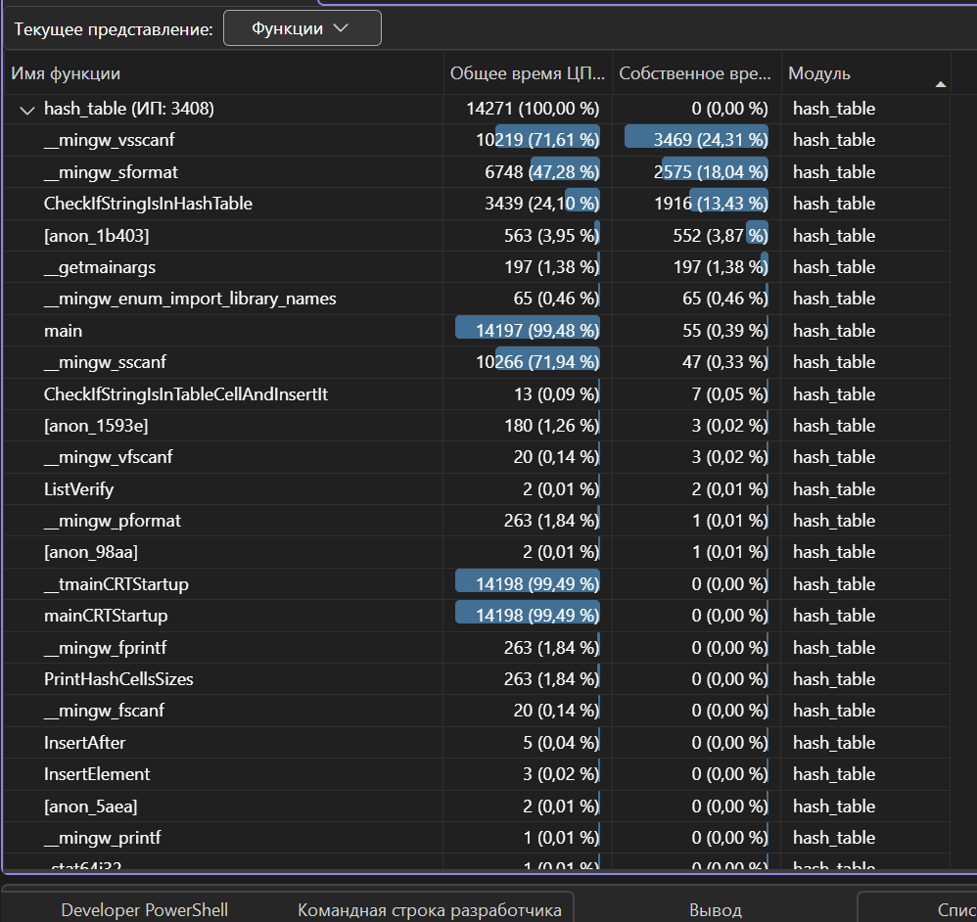
50 | 0 | 50 | 0 | 50 | 0 | 50 | 20 | 50 | 0 | 50 | 0 | 50 | 4 | 29 | 2 | 50 | 1 |  |  | 50 | 4
51 | 0 | 51 | 0 | 51 | 0 | 51 | 20 | 51 | 0 | 51 | 0 | 51 | 1 | 30 | 1 | 51 | 1 |  |  | 51 | 5
52 | 0 | 52 | 0 | 52 | 0 | 52 | 27 | 52 | 0 | 52 | 0 | 52 | 2 | 31 | 1 | 52 | 1 |  |  | 52 | 4
53 | 0 | 53 | 0 | 53 | 0 | 53 | 14 | 53 | 0 | 53 | 0 | 53 | 1 | 32 | 0 | 53 | 1 |  |  | 53 | 2
54 | 0 | 54 | 0 | 54 | 0 | 54 | 20 | 54 | 0 | 54 | 0 | 54 | 0 | 33 | 1 | 54 | 2 |  |  | 54 | 4
55 | 0 | 55 | 0 | 55 | 0 | 55 | 17 | 55 | 0 | 55 | 1 | 55 | 2 | 34 | 2 | 55 | 0 |  |  | 55 | 2
56 | 0 | 56 | 0 | 56 | 0 | 56 | 16 | 56 | 0 | 56 | 0 | 56 | 0 | 35 | 2 | 56 | 0 |  |  | 56 | 2
57 | 0 | 57 | 0 | 57 | 0 | 57 | 10 | 57 | 0 | 57 | 0 | 57 | 3 | 36 | 2 | 57 | 1 |  |  | 57 | 2
58 | 0 | 58 | 0 | 58 | 0 | 58 | 13 | 58 | 0 | 58 | 1 | 58 | 1 | 37 | 1 | 58 | 0 |  |  | 58 | 1
59 | 0 | 59 | 0 | 59 | 0 | 59 | 7 | 59 | 0 | 59 | 2 | 59 | 3 | 38 | 2 | 59 | 2 |  |  | 59 | 3
60 | 0 | 60 | 0 | 60 | 0 | 60 | 8 | 60 | 0 | 60 | 1 | 60 | 3 | 39 | 2 | 60 | 0 |  |  | 60 | 2
61 | 0 | 61 | 0 | 61 | 0 | 61 | 13 | 61 | 0 | 61 | 2 | 61 | 0 | 40 | 0 | 61 | 2 |  |  | 61 | 3
62 | 0 | 62 | 0 | 62 | 0 | 62 | 13 | 62 | 0 | 62 | 0 | 62 | 2 | 41 | 1 | 62 | 1 |  |  | 62 | 1
63 | 0 | 63 | 0 | 63 | 0 | 63 | 8 | 63 | 0 | 63 | 0 | 63 | 1 | 42 | 1 | 63 | 0 |  |  | 63 | 1
64 | 0 | 64 | 0 | 64 | 0 | 64 | 5 | 64 | 0 | 64 | 1 | 64 | 14 | 43 | 2 | 64 | 0 |  |  | 64 | 2 |  |  |  |  |  |  |  |  |  |  |  |  |  |  |  |  |  |  |  |  |  |  |  |  |  |  |  | как мы видим, оптимизация ничерта не дала, это связано с тем, что скорее всего лина строки будет даже меньше 8, что позволит выполнить это без таких итераций
65 | 0 | 65 | 58 | 65 | 0 | 65 | 11 | 65 | 1 | 65 | 2 | 65 | 7 | 44 | 4 | 65 | 4 |  |  | 65 | 5
66 | 0 | 66 | 42 | 66 | 0 | 66 | 11 | 66 | 0 | 66 | 1 | 66 | 12 | 45 | 0 | 66 | 1 |  |  | 66 | 2
67 | 0 | 67 | 59 | 67 | 0 | 67 | 8 | 67 | 0 | 67 | 0 | 67 | 10 | 46 | 0 | 67 | 2 |  |  | 67 | 3
68 | 0 | 68 | 40 | 68 | 0 | 68 | 7 | 68 | 0 | 68 | 2 | 68 | 13 | 47 | 0 | 68 | 0 |  |  | 68 | 1 |  |  |  |  |  |  |  |  |  |  |  |  |  |  |  |  |  |  |  |  |  |  |  |  |  |  | Теперь вместо memcpy
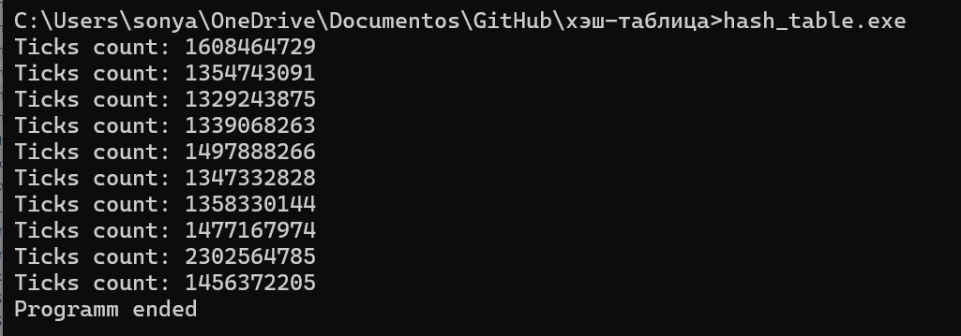
69 | 0 | 69 | 27 | 69 | 0 | 69 | 8 | 69 | 0 | 69 | 1 | 69 | 5 | 48 | 3 | 69 | 2 |  |  | 69 | 2
70 | 0 | 70 | 43 | 70 | 0 | 70 | 7 | 70 | 0 | 70 | 0 | 70 | 13 | 49 | 0 | 70 | 0 | 0 | 8 | 70 | 0
71 | 0 | 71 | 34 | 71 | 0 | 71 | 6 | 71 | 0 | 71 | 1 | 71 | 7 | 50 | 1 | 71 | 0 | 1 | 9 | 71 | 3 | O3:
72 | 0 | 72 | 66 | 72 | 0 | 72 | 6 | 72 | 0 | 72 | 0 | 72 | 15 | 51 | 0 | 72 | 1 | 2 | 8 | 72 | 2
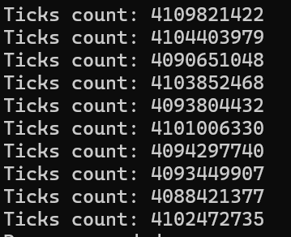
73 | 0 | 73 | 22 | 73 | 0 | 73 | 11 | 73 | 1 | 73 | 2 | 73 | 10 | 52 | 2 | 73 | 4 | 3 | 13 | 73 | 4
74 | 0 | 74 | 5 | 74 | 0 | 74 | 7 | 74 | 0 | 74 | 0 | 74 | 11 | 53 | 1 | 74 | 0 | 4 | 12 | 74 | 1
75 | 0 | 75 | 7 | 75 | 0 | 75 | 7 | 75 | 0 | 75 | 0 | 75 | 10 | 54 | 0 | 75 | 1 | 5 | 12 | 75 | 3
76 | 0 | 76 | 34 | 76 | 0 | 76 | 3 | 76 | 0 | 76 | 0 | 76 | 8 | 55 | 0 | 76 | 1 | 6 | 6 | 76 | 4
77 | 0 | 77 | 42 | 77 | 0 | 77 | 4 | 77 | 0 | 77 | 0 | 77 | 10 | 56 | 1 | 77 | 1 | 7 | 11 | 77 | 2
78 | 0 | 78 | 24 | 78 | 0 | 78 | 8 | 78 | 0 | 78 | 0 | 78 | 13 | 57 | 0 | 78 | 0 | 8 | 9 | 78 | 0
79 | 0 | 79 | 29 | 79 | 0 | 79 | 11 | 79 | 1 | 79 | 2 | 79 | 10 | 58 | 2 | 79 | 4 | 9 | 5 | 79 | 5
80 | 0 | 80 | 67 | 80 | 0 | 80 | 4 | 80 | 0 | 80 | 0 | 80 | 12 | 59 | 0 | 80 | 1 | 10 | 11 | 80 | 1
81 | 0 | 81 | 5 | 81 | 0 | 81 | 4 | 81 | 0 | 81 | 1 | 81 | 8 | 60 | 2 | 81 | 1 | 11 | 8 | 81 | 3
82 | 0 | 82 | 35 | 82 | 0 | 82 | 9 | 82 | 0 | 82 | 0 | 82 | 16 | 61 | 4 | 82 | 1 | 12 | 12 | 82 | 4
83 | 0 | 83 | 82 | 83 | 0 | 83 | 11 | 83 | 0 | 83 | 0 | 83 | 11 | 62 | 0 | 83 | 1 | 13 | 5 | 83 | 2 |  |  |  |  |  |  |  |  |  |  |  |  | Видим что самое долгий поиск строки - туда инлайнится хэш и там мы будем оптимизировать strlen
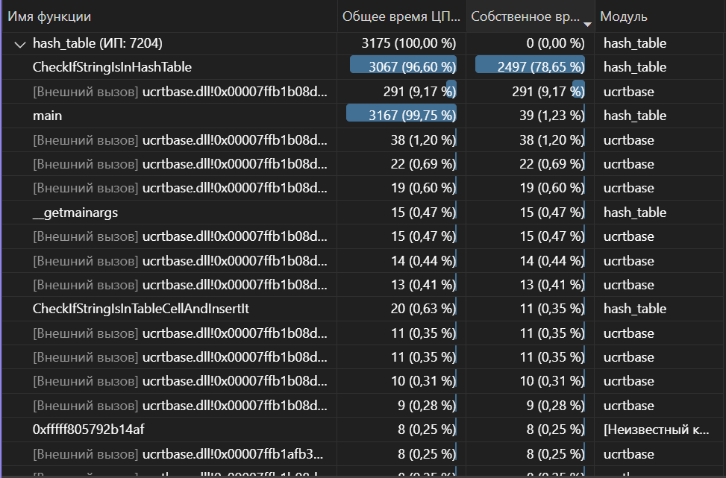
84 | 0 | 84 | 66 | 84 | 0 | 84 | 7 | 84 | 0 | 84 | 0 | 84 | 11 | 63 | 3 | 84 | 2 | 14 | 13 | 84 | 4
85 | 0 | 85 | 16 | 85 | 0 | 85 | 7 | 85 | 0 | 85 | 1 | 85 | 10 | 64 | 0 | 85 | 0 | 15 | 10 | 85 | 4
86 | 0 | 86 | 13 | 86 | 0 | 86 | 5 | 86 | 1 | 86 | 3 | 86 | 13 | 65 | 0 | 86 | 1 | 16 | 4 | 86 | 3
87 | 0 | 87 | 50 | 87 | 0 | 87 | 7 | 87 | 0 | 87 | 1 | 87 | 13 | 66 | 0 | 87 | 1 | 17 | 16 | 87 | 2
88 | 0 | 88 | 0 | 88 | 0 | 88 | 9 | 88 | 0 | 88 | 1 | 88 | 8 | 67 | 3 | 88 | 1 | 18 | 9 | 88 | 2
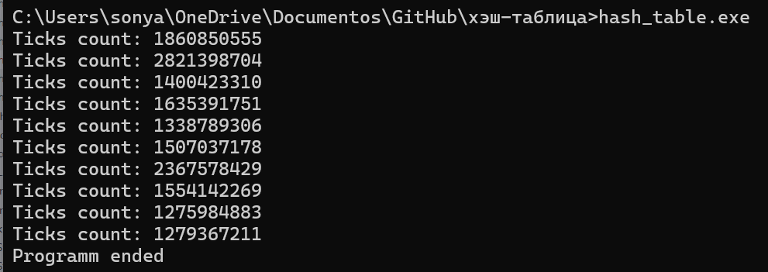
89 | 0 | 89 | 12 | 89 | 0 | 89 | 4 | 89 | 0 | 89 | 0 | 89 | 9 | 68 | 0 | 89 | 3 | 19 | 16 | 89 | 5
90 | 0 | 90 | 0 | 90 | 0 | 90 | 6 | 90 | 0 | 90 | 0 | 90 | 5 | 69 | 1 | 90 | 0 | 20 | 16 | 90 | 2 | Оптимизация CRC32:
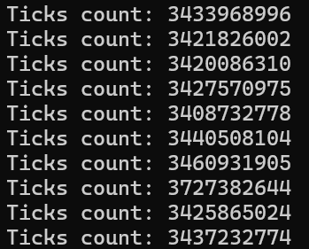
91 | 0 | 91 | 61 | 91 | 0 | 91 | 6 | 91 | 0 | 91 | 1 | 91 | 10 | 70 | 2 | 91 | 2 | 21 | 13 | 91 | 2
92 | 0 | 92 | 0 | 92 | 0 | 92 | 8 | 92 | 0 | 92 | 1 | 92 | 9 | 71 | 1 | 92 | 1 | 22 | 13 | 92 | 3
93 | 0 | 93 | 1 | 93 | 0 | 93 | 8 | 93 | 1 | 93 | 3 | 93 | 10 | 72 | 1 | 93 | 2 | 23 | 9 | 93 | 4
94 | 0 | 94 | 0 | 94 | 0 | 94 | 2 | 94 | 0 | 94 | 0 | 94 | 7 | 73 | 2 | 94 | 4 | 24 | 18 | 94 | 4
95 | 0 | 95 | 0 | 95 | 0 | 95 | 3 | 95 | 0 | 95 | 0 | 95 | 6 | 74 | 3 | 95 | 1 | 25 | 8 | 95 | 5
96 | 0 | 96 | 0 | 96 | 0 | 96 | 8 | 96 | 0 | 96 | 1 | 96 | 1 | 75 | 1 | 96 | 0 | 26 | 12 | 96 | 0
97 | 0 | 97 | 250 | 97 | 0 | 97 | 9 | 97 | 1 | 97 | 2 | 97 | 1 | 76 | 2 | 97 | 2 | 27 | 9 | 97 | 5
98 | 0 | 98 | 287 | 98 | 0 | 98 | 6 | 98 | 0 | 98 | 0 | 98 | 4 | 77 | 0 | 98 | 0 | 28 | 20 | 98 | 1
99 | 0 | 99 | 384 | 99 | 0 | 99 | 6 | 99 | 0 | 99 | 0 | 99 | 2 | 78 | 6 | 99 | 4 | 29 | 8 | 99 | 6
100 | 0 | 100 | 261 | 100 | 0 | 100 | 7 | 100 | 0 | 100 | 0 | 100 | 1 | 79 | 1 | 100 | 2 | 30 | 21 | 100 | 6
101 | 0 | 101 | 149 | 101 | 0 | 101 | 4 | 101 | 0 | 101 | 1 | 101 | 3 | 80 | 2 | 101 | 0 | 31 | 12 | 101 | 1
102 | 0 | 102 | 241 | 102 | 0 | 102 | 10 | 102 | 0 | 102 | 0 | 102 | 2 | 81 | 3 | 102 | 5 | 32 | 11 | 102 | 6
103 | 0 | 103 | 147 | 103 | 0 | 103 | 6 | 103 | 0 | 103 | 2 | 103 | 0 | 82 | 1 | 103 | 1 | 33 | 17 | 103 | 3
104 | 0 | 104 | 206 | 104 | 0 | 104 | 4 | 104 | 1 | 104 | 1 | 104 | 0 | 83 | 0 | 104 | 2 | 34 | 13 | 104 | 3
105 | 0 | 105 | 122 | 105 | 0 | 105 | 3 | 105 | 0 | 105 | 1 | 105 | 1 | 84 | 0 | 105 | 0 | 35 | 10 | 105 | 3
106 | 0 | 106 | 33 | 106 | 0 | 106 | 5 | 106 | 0 | 106 | 1 | 106 | 0 | 85 | 1 | 106 | 2 | 36 | 7 | 106 | 5
107 | 0 | 107 | 49 | 107 | 0 | 107 | 7 | 107 | 0 | 107 | 1 | 107 | 0 | 86 | 2 | 107 | 0 | 37 | 11 | 107 | 0
108 | 0 | 108 | 170 | 108 | 0 | 108 | 4 | 108 | 0 | 108 | 0 | 108 | 0 | 87 | 0 | 108 | 3 | 38 | 10 | 108 | 5
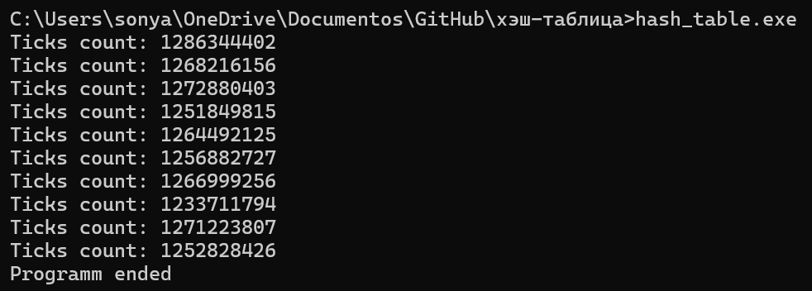
109 | 0 | 109 | 217 | 109 | 0 | 109 | 7 | 109 | 0 | 109 | 1 | 109 | 0 | 88 | 3 | 109 | 1 | 39 | 10 | 109 | 3
110 | 0 | 110 | 82 | 110 | 0 | 110 | 6 | 110 | 0 | 110 | 1 | 110 | 1 | 89 | 2 | 110 | 2 | 40 | 5 | 110 | 5
111 | 0 | 111 | 130 | 111 | 0 | 111 | 2 | 111 | 0 | 111 | 1 | 111 | 2 | 90 | 3 | 111 | 2 | 41 | 10 | 111 | 4
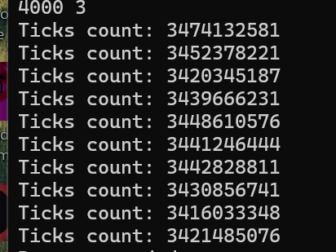
112 | 0 | 112 | 333 | 112 | 0 | 112 | 10 | 112 | 1 | 112 | 1 | 112 | 1 | 91 | 2 | 112 | 0 | 42 | 8 | 112 | 1
113 | 0 | 113 | 28 | 113 | 0 | 113 | 4 | 113 | 0 | 113 | 1 | 113 | 1 | 92 | 2 | 113 | 2 | 43 | 10 | 113 | 2
114 | 0 | 114 | 194 | 114 | 0 | 114 | 16 | 114 | 0 | 114 | 1 | 114 | 1 | 93 | 1 | 114 | 0 | 44 | 8 | 114 | 3
115 | 0 | 115 | 527 | 115 | 0 | 115 | 7 | 115 | 0 | 115 | 1 | 115 | 0 | 94 | 0 | 115 | 0 | 45 | 5 | 115 | 2
116 | 0 | 116 | 245 | 116 | 0 | 116 | 8 | 116 | 0 | 116 | 2 | 116 | 3 | 95 | 2 | 116 | 1 | 46 | 11 | 116 | 4
117 | 0 | 117 | 96 | 117 | 0 | 117 | 7 | 117 | 0 | 117 | 0 | 117 | 1 | 96 | 2 | 117 | 1 | 47 | 13 | 117 | 5
118 | 0 | 118 | 53 | 118 | 0 | 118 | 8 | 118 | 1 | 118 | 1 | 118 | 0 | 97 | 1 | 118 | 0 | 48 | 14 | 118 | 1
119 | 0 | 119 | 236 | 119 | 0 | 119 | 7 | 119 | 0 | 119 | 0 | 119 | 0 | 98 | 1 | 119 | 0 | 49 | 10 | 119 | 1
120 | 0 | 120 | 0 | 120 | 0 | 120 | 10 | 120 | 0 | 120 | 1 | 120 | 1 | 99 | 1 | 120 | 0 | 50 | 10 | 120 | 2
121 | 0 | 121 | 27 | 121 | 0 | 121 | 9 | 121 | 0 | 121 | 1 | 121 | 1 | 100 | 2 | 121 | 2 | 51 | 9 | 121 | 3
122 | 0 | 122 | 1 | 122 | 0 | 122 | 16 | 122 | 0 | 122 | 1 | 122 | 0 | 101 | 4 | 122 | 4 | 52 | 11 | 122 | 6
123 | 0 | 123 | 0 | 123 | 0 | 123 | 11 | 123 | 1 | 123 | 1 | 123 | 1 | 102 | 1 | 123 | 2 | 53 | 9 | 123 | 3
124 | 0 | 124 | 0 | 124 | 0 | 124 | 11 | 124 | 0 | 124 | 1 | 124 | 0 | 103 | 2 | 124 | 1 | 54 | 7 | 124 | 3
125 | 0 | 125 | 0 | 125 | 0 | 125 | 6 | 125 | 0 | 125 | 1 | 125 | 2 | 104 | 3 | 125 | 0 | 55 | 15 | 125 | 3
126 | 0 | 126 | 0 | 126 | 0 | 126 | 10 | 126 | 0 | 126 | 1 | 126 | 1 | 105 | 1 | 126 | 0 | 56 | 9 | 126 | 1
127 | 0 | 127 | 0 | 127 | 0 | 127 | 11 | 127 | 0 | 127 | 0 | 127 | 0 | 106 | 1 | 127 | 1 | 57 | 10 | 127 | 2
128 | 0 | 128 | 0 | 128 | 0 | 128 | 15 | 128 | 0 | 128 | 0 | 128 | 0 | 107 | 1 | 128 | 0 | 58 | 13 | 128 | 1
129 | 0 | 129 | 0 | 129 | 0 | 129 | 17 | 129 | 0 | 129 | 1 | 129 | 0 | 108 | 0 | 129 | 1 | 59 | 9 | 129 | 1
130 | 0 | 130 | 0 | 130 | 0 | 130 | 19 | 130 | 0 | 130 | 0 | 130 | 0 | 109 | 3 | 130 | 1 | 60 | 10 | 130 | 3
131 | 0 | 131 | 0 | 131 | 0 | 131 | 17 | 131 | 0 | 131 | 2 | 131 | 1 | 110 | 0 | 131 | 2 | 61 | 11 | 131 | 4
132 | 0 | 132 | 0 | 132 | 0 | 132 | 17 | 132 | 0 | 132 | 1 | 132 | 0 | 111 | 0 | 132 | 1 | 62 | 7 | 132 | 2
133 | 0 | 133 | 0 | 133 | 0 | 133 | 11 | 133 | 0 | 133 | 2 | 133 | 1 | 112 | 2 | 133 | 1 | 63 | 14 | 133 | 3
134 | 0 | 134 | 0 | 134 | 0 | 134 | 15 | 134 | 0 | 134 | 1 | 134 | 2 | 113 | 1 | 134 | 0 | 64 | 12 | 134 | 2
135 | 0 | 135 | 0 | 135 | 0 | 135 | 13 | 135 | 0 | 135 | 1 | 135 | 0 | 114 | 1 | 135 | 0 | 65 | 12 | 135 | 2
136 | 0 | 136 | 0 | 136 | 0 | 136 | 20 | 136 | 1 | 136 | 0 | 136 | 1 | 115 | 2 | 136 | 2 | 66 | 7 | 136 | 2
137 | 0 | 137 | 0 | 137 | 0 | 137 | 18 | 137 | 2 | 137 | 2 | 137 | 0 | 116 | 0 | 137 | 0 | 67 | 17 | 137 | 2
138 | 0 | 138 | 0 | 138 | 0 | 138 | 23 | 138 | 0 | 138 | 1 | 138 | 1 | 117 | 2 | 138 | 0 | 68 | 10 | 138 | 1
139 | 0 | 139 | 0 | 139 | 0 | 139 | 19 | 139 | 0 | 139 | 1 | 139 | 0 | 118 | 5 | 139 | 3 | 69 | 17 | 139 | 5
140 | 0 | 140 | 0 | 140 | 0 | 140 | 20 | 140 | 0 | 140 | 1 | 140 | 0 | 119 | 0 | 140 | 1 | 70 | 9 | 140 | 1
141 | 0 | 141 | 0 | 141 | 0 | 141 | 15 | 141 | 0 | 141 | 0 | 141 | 1 | 120 | 1 | 141 | 0 | 71 | 11 | 141 | 0
142 | 0 | 142 | 0 | 142 | 0 | 142 | 12 | 142 | 0 | 142 | 0 | 142 | 0 | 121 | 2 | 142 | 1 | 72 | 9 | 142 | 1
143 | 0 | 143 | 0 | 143 | 0 | 143 | 21 | 143 | 0 | 143 | 1 | 143 | 0 | 122 | 1 | 143 | 1 | 73 | 10 | 143 | 2
144 | 0 | 144 | 0 | 144 | 0 | 144 | 29 | 144 | 1 | 144 | 1 | 144 | 1 | 123 | 0 | 144 | 2 | 74 | 10 | 144 | 3
145 | 0 | 145 | 0 | 145 | 0 | 145 | 23 | 145 | 0 | 145 | 1 | 145 | 0 | 124 | 2 | 145 | 1 | 75 | 7 | 145 | 2
146 | 0 | 146 | 0 | 146 | 0 | 146 | 23 | 146 | 1 | 146 | 0 | 146 | 3 | 125 | 1 | 146 | 2 | 76 | 12 | 146 | 3
147 | 0 | 147 | 0 | 147 | 0 | 147 | 19 | 147 | 0 | 147 | 0 | 147 | 0 | 126 | 1 | 147 | 0 | 77 | 10 | 147 | 3
148 | 0 | 148 | 0 | 148 | 0 | 148 | 20 | 148 | 0 | 148 | 0 | 148 | 0 | 127 | 0 | 148 | 1 | 78 | 10 | 148 | 2
149 | 0 | 149 | 0 | 149 | 0 | 149 | 13 | 149 | 1 | 149 | 2 | 149 | 1 | 128 | 0 | 149 | 3 | 79 | 11 | 149 | 4
150 | 0 | 150 | 0 | 150 | 0 | 150 | 24 | 150 | 1 | 150 | 2 | 150 | 2 | 129 | 1 | 150 | 0 | 80 | 13 | 150 | 0
151 | 0 | 151 | 0 | 151 | 0 | 151 | 15 | 151 | 0 | 151 | 1 | 151 | 2 | 130 | 0 | 151 | 3 | 81 | 15 | 151 | 3
152 | 0 | 152 | 0 | 152 | 0 | 152 | 19 | 152 | 0 | 152 | 2 | 152 | 1 | 131 | 0 | 152 | 2 | 82 | 10 | 152 | 3
153 | 0 | 153 | 0 | 153 | 0 | 153 | 19 | 153 | 0 | 153 | 2 | 153 | 0 | 132 | 0 | 153 | 1 | 83 | 8 | 153 | 3
154 | 0 | 154 | 0 | 154 | 0 | 154 | 24 | 154 | 1 | 154 | 2 | 154 | 0 | 133 | 3 | 154 | 1 | 84 | 11 | 154 | 5
155 | 0 | 155 | 0 | 155 | 0 | 155 | 18 | 155 | 2 | 155 | 0 | 155 | 2 | 134 | 0 | 155 | 0 | 85 | 15 | 155 | 0
156 | 0 | 156 | 0 | 156 | 0 | 156 | 22 | 156 | 0 | 156 | 0 | 156 | 2 | 135 | 0 | 156 | 1 | 86 | 16 | 156 | 2
157 | 0 | 157 | 0 | 157 | 0 | 157 | 14 | 157 | 0 | 157 | 1 | 157 | 0 | 136 | 0 | 157 | 5 | 87 | 14 | 157 | 6
158 | 0 | 158 | 0 | 158 | 0 | 158 | 11 | 158 | 0 | 158 | 2 | 158 | 1 | 137 | 5 | 158 | 0 | 88 | 5 | 158 | 1
159 | 0 | 159 | 0 | 159 | 0 | 159 | 9 | 159 | 2 | 159 | 0 | 159 | 0 | 138 | 0 | 159 | 1 | 89 | 11 | 159 | 2
160 | 0 | 160 | 0 | 160 | 0 | 160 | 9 | 160 | 0 | 160 | 1 | 160 | 1 | 139 | 1 | 160 | 0 | 90 | 11 | 160 | 2
161 | 0 | 161 | 0 | 161 | 0 | 161 | 13 | 161 | 0 | 161 | 3 | 161 | 1 | 140 | 2 | 161 | 1 | 91 | 16 | 161 | 1
162 | 0 | 162 | 0 | 162 | 0 | 162 | 11 | 162 | 0 | 162 | 0 | 162 | 0 | 141 | 1 | 162 | 2 | 92 | 10 | 162 | 3
163 | 0 | 163 | 0 | 163 | 0 | 163 | 9 | 163 | 0 | 163 | 2 | 163 | 0 | 142 | 0 | 163 | 4 | 93 | 12 | 163 | 6
164 | 0 | 164 | 0 | 164 | 0 | 164 | 16 | 164 | 0 | 164 | 1 | 164 | 1 | 143 | 2 | 164 | 0 | 94 | 12 | 164 | 2
165 | 0 | 165 | 0 | 165 | 0 | 165 | 14 | 165 | 0 | 165 | 0 | 165 | 0 | 144 | 0 | 165 | 4 | 95 | 11 | 165 | 6
166 | 0 | 166 | 0 | 166 | 0 | 166 | 12 | 166 | 0 | 166 | 2 | 166 | 0 | 145 | 0 | 166 | 1 | 96 | 9 | 166 | 3
167 | 0 | 167 | 0 | 167 | 0 | 167 | 13 | 167 | 1 | 167 | 1 | 167 | 0 | 146 | 1 | 167 | 0 | 97 | 11 | 167 | 2
168 | 0 | 168 | 0 | 168 | 0 | 168 | 9 | 168 | 0 | 168 | 1 | 168 | 1 | 147 | 1 | 168 | 0 | 98 | 19 | 168 | 0
169 | 0 | 169 | 0 | 169 | 0 | 169 | 9 | 169 | 2 | 169 | 1 | 169 | 3 | 148 | 1 | 169 | 4 | 99 | 11 | 169 | 8
170 | 0 | 170 | 0 | 170 | 0 | 170 | 8 | 170 | 0 | 170 | 2 | 170 | 0 | 149 | 0 | 170 | 2 | 100 | 12 | 170 | 3
171 | 0 | 171 | 0 | 171 | 0 | 171 | 9 | 171 | 0 | 171 | 0 | 171 | 0 | 150 | 3 | 171 | 0 | 101 | 8 | 171 | 0
172 | 0 | 172 | 0 | 172 | 0 | 172 | 6 | 172 | 0 | 172 | 4 | 172 | 0 | 151 | 0 | 172 | 2 | 102 | 8 | 172 | 2
173 | 0 | 173 | 0 | 173 | 0 | 173 | 9 | 173 | 1 | 173 | 2 | 173 | 1 | 152 | 5 | 173 | 1 | 103 | 11 | 173 | 4
174 | 0 | 174 | 0 | 174 | 0 | 174 | 2 | 174 | 1 | 174 | 2 | 174 | 0 | 153 | 1 | 174 | 3 | 104 | 7 | 174 | 3
175 | 0 | 175 | 0 | 175 | 0 | 175 | 6 | 175 | 3 | 175 | 1 | 175 | 1 | 154 | 0 | 175 | 3 | 105 | 8 | 175 | 4
176 | 0 | 176 | 0 | 176 | 0 | 176 | 3 | 176 | 0 | 176 | 1 | 176 | 0 | 155 | 0 | 176 | 3 | 106 | 10 | 176 | 5
177 | 0 | 177 | 0 | 177 | 0 | 177 | 5 | 177 | 0 | 177 | 2 | 177 | 0 | 156 | 1 | 177 | 1 | 107 | 7 | 177 | 3
178 | 0 | 178 | 0 | 178 | 0 | 178 | 1 | 178 | 0 | 178 | 0 | 178 | 1 | 157 | 1 | 178 | 2 | 108 | 12 | 178 | 5
179 | 0 | 179 | 0 | 179 | 0 | 179 | 6 | 179 | 1 | 179 | 1 | 179 | 0 | 158 | 0 | 179 | 0 | 109 | 8 | 179 | 2
180 | 0 | 180 | 0 | 180 | 0 | 180 | 7 | 180 | 1 | 180 | 1 | 180 | 0 | 159 | 0 | 180 | 3 | 110 | 7 | 180 | 3
181 | 0 | 181 | 0 | 181 | 0 | 181 | 7 | 181 | 2 | 181 | 2 | 181 | 0 | 160 | 3 | 181 | 1 | 111 | 8 | 181 | 1
182 | 0 | 182 | 0 | 182 | 0 | 182 | 7 | 182 | 1 | 182 | 3 | 182 | 0 | 161 | 1 | 182 | 0 | 112 | 13 | 182 | 2
183 | 0 | 183 | 0 | 183 | 0 | 183 | 10 | 183 | 2 | 183 | 1 | 183 | 0 | 162 | 1 | 183 | 0 | 113 | 9 | 183 | 0
184 | 0 | 184 | 0 | 184 | 0 | 184 | 5 | 184 | 0 | 184 | 1 | 184 | 1 | 163 | 3 | 184 | 0 | 114 | 5 | 184 | 2
185 | 0 | 185 | 0 | 185 | 0 | 185 | 2 | 185 | 0 | 185 | 2 | 185 | 1 | 164 | 2 | 185 | 2 | 115 | 15 | 185 | 3
186 | 0 | 186 | 0 | 186 | 0 | 186 | 5 | 186 | 1 | 186 | 1 | 186 | 0 | 165 | 0 | 186 | 0 | 116 | 10 | 186 | 1
187 | 0 | 187 | 0 | 187 | 0 | 187 | 5 | 187 | 2 | 187 | 1 | 187 | 0 | 166 | 1 | 187 | 1 | 117 | 7 | 187 | 2
188 | 0 | 188 | 0 | 188 | 0 | 188 | 4 | 188 | 2 | 188 | 1 | 188 | 0 | 167 | 0 | 188 | 3 | 118 | 16 | 188 | 4
189 | 0 | 189 | 0 | 189 | 0 | 189 | 8 | 189 | 3 | 189 | 6 | 189 | 1 | 168 | 0 | 189 | 2 | 119 | 7 | 189 | 2
190 | 0 | 190 | 0 | 190 | 0 | 190 | 9 | 190 | 0 | 190 | 2 | 190 | 0 | 169 | 0 | 190 | 1 | 120 | 12 | 190 | 3
191 | 0 | 191 | 0 | 191 | 0 | 191 | 3 | 191 | 0 | 191 | 3 | 191 | 0 | 170 | 0 | 191 | 4 | 121 | 13 | 191 | 5
192 | 0 | 192 | 0 | 192 | 0 | 192 | 2 | 192 | 0 | 192 | 0 | 192 | 1 | 171 | 2 | 192 | 0 | 122 | 10 | 192 | 0
193 | 0 | 193 | 0 | 193 | 0 | 193 | 6 | 193 | 1 | 193 | 1 | 193 | 0 | 172 | 3 | 193 | 2 | 123 | 11 | 193 | 3
194 | 0 | 194 | 0 | 194 | 0 | 194 | 8 | 194 | 1 | 194 | 2 | 194 | 0 | 173 | 5 | 194 | 3 | 124 | 10 | 194 | 4
195 | 0 | 195 | 0 | 195 | 0 | 195 | 3 | 195 | 1 | 195 | 1 | 195 | 0 | 174 | 0 | 195 | 0 | 125 | 10 | 195 | 2
196 | 0 | 196 | 0 | 196 | 0 | 196 | 1 | 196 | 0 | 196 | 2 | 196 | 0 | 175 | 0 | 196 | 0 | 126 | 12 | 196 | 1
197 | 0 | 197 | 0 | 197 | 0 | 197 | 7 | 197 | 1 | 197 | 1 | 197 | 0 | 176 | 2 | 197 | 1 | 127 | 2 | 197 | 2
198 | 0 | 198 | 0 | 198 | 0 | 198 | 4 | 198 | 1 | 198 | 2 | 198 | 0 | 177 | 0 | 198 | 1 | 128 | 9 | 198 | 2
199 | 0 | 199 | 0 | 199 | 0 | 199 | 7 | 199 | 1 | 199 | 2 | 199 | 0 | 178 | 0 | 199 | 1 | 129 | 9 | 199 | 2
200 | 0 | 200 | 0 | 200 | 0 | 200 | 9 | 200 | 0 | 200 | 2 | 200 | 0 | 179 | 4 | 200 | 2 | 130 | 7 | 200 | 3
201 | 0 | 201 | 0 | 201 | 0 | 201 | 7 | 201 | 2 | 201 | 5 | 201 | 0 | 180 | 2 | 201 | 1 | 131 | 8 | 201 | 4
202 | 0 | 202 | 0 | 202 | 0 | 202 | 3 | 202 | 0 | 202 | 2 | 202 | 0 | 181 | 0 | 202 | 1 | 132 | 8 | 202 | 3
203 | 0 | 203 | 0 | 203 | 0 | 203 | 5 | 203 | 0 | 203 | 2 | 203 | 0 | 182 | 0 | 203 | 0 | 133 | 5 | 203 | 0
204 | 0 | 204 | 0 | 204 | 0 | 204 | 3 | 204 | 0 | 204 | 1 | 204 | 3 | 183 | 0 | 204 | 0 | 134 | 12 | 204 | 0
205 | 0 | 205 | 0 | 205 | 0 | 205 | 3 | 205 | 2 | 205 | 1 | 205 | 5 | 184 | 5 | 205 | 0 | 135 | 19 | 205 | 6
206 | 0 | 206 | 0 | 206 | 0 | 206 | 8 | 206 | 1 | 206 | 0 | 206 | 5 | 185 | 0 | 206 | 0 | 136 | 9 | 206 | 2
207 | 0 | 207 | 0 | 207 | 0 | 207 | 5 | 207 | 2 | 207 | 1 | 207 | 3 | 186 | 0 | 207 | 3 | 137 | 11 | 207 | 5
208 | 0 | 208 | 0 | 208 | 0 | 208 | 4 | 208 | 0 | 208 | 0 | 208 | 2 | 187 | 1 | 208 | 2 | 138 | 7 | 208 | 4
209 | 0 | 209 | 0 | 209 | 0 | 209 | 5 | 209 | 0 | 209 | 0 | 209 | 1 | 188 | 1 | 209 | 3 | 139 | 6 | 209 | 5
210 | 0 | 210 | 0 | 210 | 0 | 210 | 7 | 210 | 1 | 210 | 0 | 210 | 0 | 189 | 0 | 210 | 1 | 140 | 11 | 210 | 1
211 | 0 | 211 | 0 | 211 | 0 | 211 | 10 | 211 | 1 | 211 | 0 | 211 | 2 | 190 | 3 | 211 | 1 | 141 | 12 | 211 | 2
212 | 0 | 212 | 0 | 212 | 0 | 212 | 5 | 212 | 2 | 212 | 1 | 212 | 0 | 191 | 0 | 212 | 1 | 142 | 10 | 212 | 1
213 | 0 | 213 | 0 | 213 | 0 | 213 | 9 | 213 | 3 | 213 | 1 | 213 | 2 | 192 | 0 | 213 | 1 | 143 | 14 | 213 | 1
214 | 0 | 214 | 0 | 214 | 0 | 214 | 5 | 214 | 2 | 214 | 1 | 214 | 1 | 193 | 2 | 214 | 3 | 144 | 9 | 214 | 3
215 | 0 | 215 | 0 | 215 | 0 | 215 | 6 | 215 | 4 | 215 | 2 | 215 | 2 | 194 | 0 | 215 | 0 | 145 | 11 | 215 | 2
216 | 0 | 216 | 0 | 216 | 0 | 216 | 8 | 216 | 2 | 216 | 2 | 216 | 0 | 195 | 2 | 216 | 2 | 146 | 12 | 216 | 3
217 | 0 | 217 | 0 | 217 | 0 | 217 | 6 | 217 | 1 | 217 | 1 | 217 | 2 | 196 | 1 | 217 | 1 | 147 | 10 | 217 | 2
218 | 0 | 218 | 0 | 218 | 0 | 218 | 6 | 218 | 1 | 218 | 3 | 218 | 0 | 197 | 3 | 218 | 2 | 148 | 12 | 218 | 3
219 | 0 | 219 | 0 | 219 | 0 | 219 | 9 | 219 | 4 | 219 | 2 | 219 | 1 | 198 | 1 | 219 | 0 | 149 | 11 | 219 | 2
220 | 0 | 220 | 0 | 220 | 0 | 220 | 6 | 220 | 2 | 220 | 1 | 220 | 3 | 199 | 0 | 220 | 1 | 150 | 7 | 220 | 2
221 | 0 | 221 | 0 | 221 | 0 | 221 | 7 | 221 | 3 | 221 | 3 | 221 | 7 | 200 | 1 | 221 | 0 | 151 | 9 | 221 | 3
222 | 0 | 222 | 0 | 222 | 0 | 222 | 10 | 222 | 2 | 222 | 1 | 222 | 4 | 201 | 0 | 222 | 2 | 152 | 15 | 222 | 4
223 | 0 | 223 | 0 | 223 | 0 | 223 | 8 | 223 | 0 | 223 | 0 | 223 | 0 | 202 | 0 | 223 | 0 | 153 | 4 | 223 | 0
224 | 0 | 224 | 0 | 224 | 0 | 224 | 7 | 224 | 0 | 224 | 0 | 224 | 3 | 203 | 2 | 224 | 1 | 154 | 16 | 224 | 4
225 | 0 | 225 | 0 | 225 | 0 | 225 | 7 | 225 | 2 | 225 | 3 | 225 | 2 | 204 | 1 | 225 | 0 | 155 | 17 | 225 | 0
226 | 0 | 226 | 0 | 226 | 0 | 226 | 9 | 226 | 2 | 226 | 0 | 226 | 2 | 205 | 2 | 226 | 0 | 156 | 7 | 226 | 3
227 | 0 | 227 | 0 | 227 | 0 | 227 | 14 | 227 | 3 | 227 | 2 | 227 | 1 | 206 | 5 | 227 | 1 | 157 | 6 | 227 | 1
228 | 0 | 228 | 0 | 228 | 0 | 228 | 13 | 228 | 1 | 228 | 0 | 228 | 1 | 207 | 1 | 228 | 1 | 158 | 9 | 228 | 1
229 | 0 | 229 | 0 | 229 | 0 | 229 | 13 | 229 | 1 | 229 | 2 | 229 | 0 | 208 | 4 | 229 | 1 | 159 | 15 | 229 | 2
230 | 0 | 230 | 0 | 230 | 0 | 230 | 14 | 230 | 1 | 230 | 2 | 230 | 1 | 209 | 2 | 230 | 2 | 160 | 11 | 230 | 3
231 | 0 | 231 | 0 | 231 | 0 | 231 | 9 | 231 | 0 | 231 | 1 | 231 | 0 | 210 | 1 | 231 | 2 | 161 | 15 | 231 | 5
232 | 0 | 232 | 0 | 232 | 0 | 232 | 16 | 232 | 2 | 232 | 0 | 232 | 0 | 211 | 1 | 232 | 2 | 162 | 9 | 232 | 6
233 | 0 | 233 | 0 | 233 | 0 | 233 | 6 | 233 | 1 | 233 | 2 | 233 | 2 | 212 | 1 | 233 | 1 | 163 | 9 | 233 | 4
234 | 0 | 234 | 0 | 234 | 0 | 234 | 12 | 234 | 1 | 234 | 3 | 234 | 2 | 213 | 3 | 234 | 3 | 164 | 12 | 234 | 4
235 | 0 | 235 | 0 | 235 | 0 | 235 | 10 | 235 | 0 | 235 | 1 | 235 | 1 | 214 | 0 | 235 | 0 | 165 | 12 | 235 | 0
236 | 0 | 236 | 0 | 236 | 0 | 236 | 20 | 236 | 0 | 236 | 2 | 236 | 1 | 215 | 1 | 236 | 1 | 166 | 9 | 236 | 3
237 | 0 | 237 | 0 | 237 | 0 | 237 | 12 | 237 | 0 | 237 | 0 | 237 | 1 | 216 | 0 | 237 | 2 | 167 | 6 | 237 | 3
238 | 0 | 238 | 0 | 238 | 0 | 238 | 17 | 238 | 0 | 238 | 1 | 238 | 0 | 217 | 1 | 238 | 0 | 168 | 10 | 238 | 2
239 | 0 | 239 | 0 | 239 | 0 | 239 | 10 | 239 | 0 | 239 | 1 | 239 | 2 | 218 | 2 | 239 | 4 | 169 | 16 | 239 | 5
240 | 0 | 240 | 0 | 240 | 0 | 240 | 11 | 240 | 1 | 240 | 3 | 240 | 1 | 219 | 1 | 240 | 1 | 170 | 12 | 240 | 6
241 | 0 | 241 | 0 | 241 | 0 | 241 | 20 | 241 | 0 | 241 | 2 | 241 | 2 | 220 | 2 | 241 | 2 | 171 | 9 | 241 | 3
242 | 0 | 242 | 0 | 242 | 0 | 242 | 11 | 242 | 0 | 242 | 1 | 242 | 0 | 221 | 0 | 242 | 1 | 172 | 8 | 242 | 2
243 | 0 | 243 | 0 | 243 | 0 | 243 | 16 | 243 | 0 | 243 | 1 | 243 | 1 | 222 | 3 | 243 | 2 | 173 | 9 | 243 | 5
244 | 0 | 244 | 0 | 244 | 0 | 244 | 11 | 244 | 0 | 244 | 3 | 244 | 0 | 223 | 3 | 244 | 0 | 174 | 8 | 244 | 1
245 | 0 | 245 | 0 | 245 | 0 | 245 | 12 | 245 | 0 | 245 | 4 | 245 | 0 | 224 | 0 | 245 | 0 | 175 | 4 | 245 | 0
246 | 0 | 246 | 0 | 246 | 0 | 246 | 15 | 246 | 0 | 246 | 1 | 246 | 2 | 225 | 0 | 246 | 1 | 176 | 10 | 246 | 2
247 | 0 | 247 | 0 | 247 | 0 | 247 | 13 | 247 | 0 | 247 | 2 | 247 | 0 | 226 | 0 | 247 | 0 | 177 | 13 | 247 | 0
248 | 0 | 248 | 0 | 248 | 0 | 248 | 18 | 248 | 0 | 248 | 3 | 248 | 1 | 227 | 2 | 248 | 1 | 178 | 11 | 248 | 3
249 | 0 | 249 | 0 | 249 | 0 | 249 | 14 | 249 | 2 | 249 | 4 | 249 | 1 | 228 | 2 | 249 | 1 | 179 | 10 | 249 | 4
250 | 0 | 250 | 0 | 250 | 0 | 250 | 11 | 250 | 0 | 250 | 0 | 250 | 0 | 229 | 2 | 250 | 3 | 180 | 8 | 250 | 6
251 | 0 | 251 | 0 | 251 | 0 | 251 | 18 | 251 | 0 | 251 | 3 | 251 | 0 | 230 | 1 | 251 | 1 | 181 | 12 | 251 | 1
252 | 0 | 252 | 0 | 252 | 0 | 252 | 12 | 252 | 0 | 252 | 2 | 252 | 0 | 231 | 3 | 252 | 0 | 182 | 12 | 252 | 1
253 | 0 | 253 | 0 | 253 | 0 | 253 | 20 | 253 | 0 | 253 | 1 | 253 | 0 | 232 | 1 | 253 | 2 | 183 | 16 | 253 | 4
254 | 0 | 254 | 0 | 254 | 0 | 254 | 17 | 254 | 0 | 254 | 2 | 254 | 2 | 233 | 5 | 254 | 0 | 184 | 11 | 254 | 2
255 | 0 | 255 | 0 | 255 | 0 | 255 | 12 | 255 | 0 | 255 | 2 | 255 | 0 | 234 | 1 | 255 | 0 | 185 | 17 | 255 | 1
256 | 0 | 256 | 0 | 256 | 0 | 256 | 18 | 256 | 0 | 256 | 2 | 256 | 0 | 235 | 3 | 256 | 2 | 186 | 18 | 256 | 4
257 | 0 | 257 | 0 | 257 | 0 | 257 | 26 | 257 | 0 | 257 | 3 | 257 | 2 | 236 | 1 | 257 | 2 | 187 | 8 | 257 | 2
258 | 0 | 258 | 0 | 258 | 0 | 258 | 17 | 258 | 1 | 258 | 5 | 258 | 0 | 237 | 1 | 258 | 1 | 188 | 9 | 258 | 3
259 | 0 | 259 | 0 | 259 | 0 | 259 | 15 | 259 | 1 | 259 | 3 | 259 | 0 | 238 | 1 | 259 | 2 | 189 | 12 | 259 | 3
260 | 0 | 260 | 0 | 260 | 0 | 260 | 20 | 260 | 0 | 260 | 2 | 260 | 0 | 239 | 0 | 260 | 0 | 190 | 10 | 260 | 2
261 | 0 | 261 | 0 | 261 | 0 | 261 | 14 | 261 | 0 | 261 | 6 | 261 | 0 | 240 | 0 | 261 | 1 | 191 | 16 | 261 | 2
262 | 0 | 262 | 0 | 262 | 0 | 262 | 22 | 262 | 0 | 262 | 2 | 262 | 0 | 241 | 0 | 262 | 1 | 192 | 8 | 262 | 2
263 | 0 | 263 | 0 | 263 | 0 | 263 | 8 | 263 | 1 | 263 | 3 | 263 | 0 | 242 | 0 | 263 | 2 | 193 | 8 | 263 | 2
264 | 0 | 264 | 0 | 264 | 0 | 264 | 15 | 264 | 0 | 264 | 4 | 264 | 1 | 243 | 0 | 264 | 4 | 194 | 13 | 264 | 4
265 | 0 | 265 | 0 | 265 | 0 | 265 | 17 | 265 | 1 | 265 | 3 | 265 | 0 | 244 | 3 | 265 | 2 | 195 | 13 | 265 | 4
266 | 0 | 266 | 0 | 266 | 0 | 266 | 13 | 266 | 2 | 266 | 3 | 266 | 1 | 245 | 10 | 266 | 1 | 196 | 11 | 266 | 3
267 | 0 | 267 | 0 | 267 | 0 | 267 | 15 | 267 | 0 | 267 | 2 | 267 | 0 | 246 | 0 | 267 | 1 | 197 | 12 | 267 | 1
268 | 0 | 268 | 0 | 268 | 0 | 268 | 9 | 268 | 0 | 268 | 0 | 268 | 0 | 247 | 0 | 268 | 2 | 198 | 8 | 268 | 2
269 | 0 | 269 | 0 | 269 | 0 | 269 | 11 | 269 | 1 | 269 | 3 | 269 | 1 | 248 | 0 | 269 | 2 | 199 | 16 | 269 | 3
270 | 0 | 270 | 0 | 270 | 0 | 270 | 13 | 270 | 0 | 270 | 1 | 270 | 2 | 249 | 1 | 270 | 2 | 200 | 13 | 270 | 3
271 | 0 | 271 | 0 | 271 | 0 | 271 | 18 | 271 | 1 | 271 | 4 | 271 | 0 | 250 | 0 | 271 | 1 | 201 | 10 | 271 | 4
272 | 0 | 272 | 0 | 272 | 0 | 272 | 4 | 272 | 0 | 272 | 5 | 272 | 0 | 251 | 1 | 272 | 2 | 202 | 11 | 272 | 2
273 | 0 | 273 | 0 | 273 | 0 | 273 | 9 | 273 | 1 | 273 | 6 | 273 | 1 | 252 | 1 | 273 | 1 | 203 | 12 | 273 | 2
274 | 0 | 274 | 0 | 274 | 0 | 274 | 12 | 274 | 2 | 274 | 4 | 274 | 1 | 253 | 1 | 274 | 0 | 204 | 8 | 274 | 3
275 | 0 | 275 | 0 | 275 | 0 | 275 | 12 | 275 | 1 | 275 | 4 | 275 | 1 | 254 | 1 | 275 | 1 | 205 | 12 | 275 | 2
276 | 0 | 276 | 0 | 276 | 0 | 276 | 10 | 276 | 2 | 276 | 3 | 276 | 2 | 255 | 1 | 276 | 5 | 206 | 16 | 276 | 5
277 | 0 | 277 | 0 | 277 | 0 | 277 | 5 | 277 | 1 | 277 | 1 | 277 | 1 | 256 | 1 | 277 | 1 | 207 | 4 | 277 | 6
278 | 0 | 278 | 0 | 278 | 0 | 278 | 8 | 278 | 1 | 278 | 5 | 278 | 2 | 257 | 1 | 278 | 4 | 208 | 10 | 278 | 6
279 | 0 | 279 | 0 | 279 | 0 | 279 | 12 | 279 | 0 | 279 | 1 | 279 | 1 | 258 | 1 | 279 | 3 | 209 | 9 | 279 | 8
280 | 0 | 280 | 0 | 280 | 0 | 280 | 7 | 280 | 2 | 280 | 3 | 280 | 0 | 259 | 0 | 280 | 2 | 210 | 10 | 280 | 3
281 | 0 | 281 | 0 | 281 | 0 | 281 | 9 | 281 | 3 | 281 | 1 | 281 | 2 | 260 | 1 | 281 | 0 | 211 | 16 | 281 | 2
282 | 0 | 282 | 0 | 282 | 0 | 282 | 6 | 282 | 1 | 282 | 2 | 282 | 0 | 261 | 2 | 282 | 0 | 212 | 9 | 282 | 0
283 | 0 | 283 | 0 | 283 | 0 | 283 | 9 | 283 | 0 | 283 | 2 | 283 | 0 | 262 | 2 | 283 | 2 | 213 | 9 | 283 | 6
284 | 0 | 284 | 0 | 284 | 0 | 284 | 7 | 284 | 3 | 284 | 3 | 284 | 0 | 263 | 0 | 284 | 0 | 214 | 9 | 284 | 1
285 | 0 | 285 | 0 | 285 | 0 | 285 | 9 | 285 | 2 | 285 | 4 | 285 | 0 | 264 | 0 | 285 | 0 | 215 | 7 | 285 | 1
286 | 0 | 286 | 0 | 286 | 0 | 286 | 8 | 286 | 1 | 286 | 5 | 286 | 0 | 265 | 2 | 286 | 1 | 216 | 10 | 286 | 4
287 | 0 | 287 | 0 | 287 | 0 | 287 | 6 | 287 | 3 | 287 | 3 | 287 | 0 | 266 | 1 | 287 | 1 | 217 | 8 | 287 | 3
288 | 0 | 288 | 0 | 288 | 0 | 288 | 4 | 288 | 4 | 288 | 2 | 288 | 0 | 267 | 1 | 288 | 3 | 218 | 10 | 288 | 6
289 | 0 | 289 | 0 | 289 | 0 | 289 | 5 | 289 | 1 | 289 | 2 | 289 | 2 | 268 | 2 | 289 | 1 | 219 | 5 | 289 | 4
290 | 0 | 290 | 0 | 290 | 0 | 290 | 4 | 290 | 1 | 290 | 5 | 290 | 0 | 269 | 0 | 290 | 2 | 220 | 6 | 290 | 2
291 | 0 | 291 | 0 | 291 | 0 | 291 | 3 | 291 | 1 | 291 | 5 | 291 | 0 | 270 | 0 | 291 | 2 | 221 | 10 | 291 | 3
292 | 0 | 292 | 0 | 292 | 0 | 292 | 4 | 292 | 3 | 292 | 5 | 292 | 0 | 271 | 2 | 292 | 0 | 222 | 8 | 292 | 2
293 | 0 | 293 | 0 | 293 | 0 | 293 | 4 | 293 | 1 | 293 | 4 | 293 | 1 | 272 | 1 | 293 | 2 | 223 | 7 | 293 | 2
294 | 0 | 294 | 0 | 294 | 0 | 294 | 6 | 294 | 2 | 294 | 4 | 294 | 1 | 273 | 1 | 294 | 3 | 224 | 12 | 294 | 3
295 | 0 | 295 | 0 | 295 | 0 | 295 | 7 | 295 | 5 | 295 | 3 | 295 | 0 | 274 | 0 | 295 | 1 | 225 | 7 | 295 | 3
296 | 0 | 296 | 0 | 296 | 0 | 296 | 6 | 296 | 2 | 296 | 3 | 296 | 0 | 275 | 1 | 296 | 1 | 226 | 8 | 296 | 2
297 | 0 | 297 | 0 | 297 | 0 | 297 | 6 | 297 | 2 | 297 | 3 | 297 | 2 | 276 | 2 | 297 | 0 | 227 | 8 | 297 | 1
298 | 0 | 298 | 0 | 298 | 0 | 298 | 4 | 298 | 2 | 298 | 1 | 298 | 2 | 277 | 1 | 298 | 1 | 228 | 11 | 298 | 1
299 | 0 | 299 | 0 | 299 | 0 | 299 | 8 | 299 | 5 | 299 | 1 | 299 | 0 | 278 | 2 | 299 | 0 | 229 | 12 | 299 | 4
300 | 0 | 300 | 0 | 300 | 0 | 300 | 8 | 300 | 2 | 300 | 4 | 300 | 2 | 279 | 0 | 300 | 0 | 230 | 13 | 300 | 1
301 | 0 | 301 | 0 | 301 | 0 | 301 | 8 | 301 | 5 | 301 | 1 | 301 | 1 | 280 | 8 | 301 | 3 | 231 | 11 | 301 | 3
302 | 0 | 302 | 0 | 302 | 0 | 302 | 8 | 302 | 6 | 302 | 4 | 302 | 0 | 281 | 0 | 302 | 3 | 232 | 11 | 302 | 3
303 | 0 | 303 | 0 | 303 | 0 | 303 | 6 | 303 | 3 | 303 | 4 | 303 | 1 | 282 | 1 | 303 | 2 | 233 | 12 | 303 | 4
304 | 0 | 304 | 0 | 304 | 0 | 304 | 4 | 304 | 3 | 304 | 1 | 304 | 0 | 283 | 1 | 304 | 1 | 234 | 11 | 304 | 2
305 | 0 | 305 | 0 | 305 | 0 | 305 | 7 | 305 | 7 | 305 | 1 | 305 | 0 | 284 | 0 | 305 | 0 | 235 | 9 | 305 | 2
306 | 0 | 306 | 0 | 306 | 0 | 306 | 11 | 306 | 7 | 306 | 2 | 306 | 0 | 285 | 2 | 306 | 3 | 236 | 10 | 306 | 5
307 | 0 | 307 | 0 | 307 | 0 | 307 | 3 | 307 | 1 | 307 | 0 | 307 | 0 | 286 | 0 | 307 | 0 | 237 | 13 | 307 | 1
308 | 0 | 308 | 0 | 308 | 0 | 308 | 10 | 308 | 7 | 308 | 1 | 308 | 1 | 287 | 0 | 308 | 1 | 238 | 12 | 308 | 2
309 | 0 | 309 | 0 | 309 | 0 | 309 | 5 | 309 | 3 | 309 | 2 | 309 | 1 | 288 | 0 | 309 | 1 | 239 | 10 | 309 | 2
310 | 0 | 310 | 0 | 310 | 0 | 310 | 5 | 310 | 2 | 310 | 5 | 310 | 0 | 289 | 4 | 310 | 1 | 240 | 5 | 310 | 3
311 | 0 | 311 | 0 | 311 | 0 | 311 | 7 | 311 | 6 | 311 | 2 | 311 | 2 | 290 | 3 | 311 | 2 | 241 | 8 | 311 | 2
312 | 0 | 312 | 0 | 312 | 0 | 312 | 9 | 312 | 6 | 312 | 3 | 312 | 1 | 291 | 4 | 312 | 1 | 242 | 12 | 312 | 3
313 | 0 | 313 | 0 | 313 | 0 | 313 | 7 | 313 | 6 | 313 | 5 | 313 | 0 | 292 | 1 | 313 | 0 | 243 | 17 | 313 | 2
314 | 0 | 314 | 0 | 314 | 0 | 314 | 13 | 314 | 8 | 314 | 4 | 314 | 0 | 293 | 0 | 314 | 2 | 244 | 8 | 314 | 2
315 | 0 | 315 | 0 | 315 | 0 | 315 | 7 | 315 | 4 | 315 | 2 | 315 | 0 | 294 | 1 | 315 | 1 | 245 | 12 | 315 | 2
316 | 0 | 316 | 0 | 316 | 0 | 316 | 6 | 316 | 4 | 316 | 3 | 316 | 0 | 295 | 2 | 316 | 2 | 246 | 11 | 316 | 3
317 | 0 | 317 | 0 | 317 | 0 | 317 | 13 | 317 | 8 | 317 | 2 | 317 | 0 | 296 | 2 | 317 | 2 | 247 | 13 | 317 | 4
318 | 0 | 318 | 0 | 318 | 0 | 318 | 8 | 318 | 5 | 318 | 8 | 318 | 1 | 297 | 2 | 318 | 3 | 248 | 7 | 318 | 5
319 | 0 | 319 | 0 | 319 | 0 | 319 | 10 | 319 | 8 | 319 | 1 | 319 | 0 | 298 | 2 | 319 | 1 | 249 | 11 | 319 | 3
320 | 0 | 320 | 0 | 320 | 0 | 320 | 10 | 320 | 8 | 320 | 4 | 320 | 0 | 299 | 1 | 320 | 0 | 250 | 12 | 320 | 1
321 | 0 | 321 | 0 | 321 | 0 | 321 | 6 | 321 | 3 | 321 | 1 | 321 | 1 | 300 | 1 | 321 | 2 | 251 | 8 | 321 | 4
322 | 0 | 322 | 0 | 322 | 0 | 322 | 9 | 322 | 6 | 322 | 0 | 322 | 0 | 301 | 2 | 322 | 1 | 252 | 18 | 322 | 1
323 | 0 | 323 | 0 | 323 | 0 | 323 | 7 | 323 | 4 | 323 | 0 | 323 | 0 | 302 | 0 | 323 | 1 | 253 | 15 | 323 | 1
324 | 0 | 324 | 0 | 324 | 0 | 324 | 11 | 324 | 4 | 324 | 1 | 324 | 0 | 303 | 2 | 324 | 4 | 254 | 10 | 324 | 5
325 | 0 | 325 | 0 | 325 | 0 | 325 | 8 | 325 | 5 | 325 | 2 | 325 | 0 | 304 | 1 | 325 | 1 | 255 | 14 | 325 | 1
326 | 0 | 326 | 0 | 326 | 0 | 326 | 7 | 326 | 5 | 326 | 1 | 326 | 0 | 305 | 1 | 326 | 2 | 256 | 5 | 326 | 4
327 | 0 | 327 | 0 | 327 | 0 | 327 | 13 | 327 | 7 | 327 | 1 | 327 | 1 | 306 | 1 | 327 | 1 | 257 | 8 | 327 | 4
328 | 0 | 328 | 0 | 328 | 0 | 328 | 12 | 328 | 8 | 328 | 1 | 328 | 0 | 307 | 2 | 328 | 1 | 258 | 12 | 328 | 3
329 | 0 | 329 | 0 | 329 | 0 | 329 | 11 | 329 | 8 | 329 | 1 | 329 | 0 | 308 | 1 | 329 | 2 | 259 | 8 | 329 | 4
330 | 0 | 330 | 0 | 330 | 0 | 330 | 13 | 330 | 8 | 330 | 1 | 330 | 1 | 309 | 3 | 330 | 1 | 260 | 13 | 330 | 2
331 | 0 | 331 | 0 | 331 | 0 | 331 | 14 | 331 | 7 | 331 | 2 | 331 | 1 | 310 | 0 | 331 | 3 | 261 | 17 | 331 | 3
332 | 0 | 332 | 0 | 332 | 0 | 332 | 10 | 332 | 4 | 332 | 2 | 332 | 0 | 311 | 1 | 332 | 1 | 262 | 10 | 332 | 2
333 | 0 | 333 | 0 | 333 | 0 | 333 | 9 | 333 | 7 | 333 | 1 | 333 | 0 | 312 | 1 | 333 | 2 | 263 | 6 | 333 | 4
334 | 0 | 334 | 0 | 334 | 0 | 334 | 8 | 334 | 6 | 334 | 1 | 334 | 0 | 313 | 2 | 334 | 1 | 264 | 12 | 334 | 3
335 | 0 | 335 | 0 | 335 | 0 | 335 | 8 | 335 | 3 | 335 | 2 | 335 | 0 | 314 | 0 | 335 | 1 | 265 | 14 | 335 | 4
336 | 0 | 336 | 0 | 336 | 0 | 336 | 10 | 336 | 4 | 336 | 0 | 336 | 0 | 315 | 2 | 336 | 3 | 266 | 13 | 336 | 6
337 | 0 | 337 | 0 | 337 | 0 | 337 | 10 | 337 | 4 | 337 | 3 | 337 | 0 | 316 | 1 | 337 | 1 | 267 | 8 | 337 | 1
338 | 0 | 338 | 0 | 338 | 0 | 338 | 16 | 338 | 6 | 338 | 1 | 338 | 0 | 317 | 1 | 338 | 3 | 268 | 7 | 338 | 6
339 | 0 | 339 | 0 | 339 | 0 | 339 | 4 | 339 | 1 | 339 | 0 | 339 | 0 | 318 | 0 | 339 | 0 | 269 | 8 | 339 | 2
340 | 0 | 340 | 0 | 340 | 0 | 340 | 15 | 340 | 6 | 340 | 1 | 340 | 0 | 319 | 2 | 340 | 0 | 270 | 18 | 340 | 2
341 | 0 | 341 | 0 | 341 | 0 | 341 | 15 | 341 | 6 | 341 | 0 | 341 | 1 | 320 | 0 | 341 | 0 | 271 | 3 | 341 | 0
342 | 0 | 342 | 0 | 342 | 0 | 342 | 10 | 342 | 3 | 342 | 0 | 342 | 0 | 321 | 0 | 342 | 2 | 272 | 10 | 342 | 6
343 | 0 | 343 | 0 | 343 | 0 | 343 | 6 | 343 | 2 | 343 | 3 | 343 | 0 | 322 | 1 | 343 | 2 | 273 | 13 | 343 | 6
344 | 0 | 344 | 0 | 344 | 0 | 344 | 14 | 344 | 3 | 344 | 3 | 344 | 1 | 323 | 2 | 344 | 3 | 274 | 10 | 344 | 4
345 | 0 | 345 | 0 | 345 | 0 | 345 | 12 | 345 | 1 | 345 | 1 | 345 | 5 | 324 | 2 | 345 | 0 | 275 | 11 | 345 | 4
346 | 0 | 346 | 0 | 346 | 0 | 346 | 9 | 346 | 3 | 346 | 2 | 346 | 5 | 325 | 0 | 346 | 4 | 276 | 17 | 346 | 5
347 | 0 | 347 | 0 | 347 | 0 | 347 | 13 | 347 | 1 | 347 | 1 | 347 | 1 | 326 | 2 | 347 | 3 | 277 | 14 | 347 | 4
348 | 0 | 348 | 0 | 348 | 0 | 348 | 16 | 348 | 3 | 348 | 1 | 348 | 2 | 327 | 0 | 348 | 3 | 278 | 13 | 348 | 3
349 | 0 | 349 | 0 | 349 | 0 | 349 | 11 | 349 | 1 | 349 | 3 | 349 | 2 | 328 | 4 | 349 | 3 | 279 | 9 | 349 | 5
350 | 0 | 350 | 0 | 350 | 0 | 350 | 14 | 350 | 1 | 350 | 2 | 350 | 1 | 329 | 0 | 350 | 0 | 280 | 12 | 350 | 0
351 | 0 | 351 | 0 | 351 | 0 | 351 | 11 | 351 | 2 | 351 | 0 | 351 | 3 | 330 | 1 | 351 | 2 | 281 | 13 | 351 | 2
352 | 0 | 352 | 0 | 352 | 0 | 352 | 13 | 352 | 1 | 352 | 1 | 352 | 1 | 331 | 0 | 352 | 1 | 282 | 10 | 352 | 2
353 | 0 | 353 | 0 | 353 | 0 | 353 | 7 | 353 | 1 | 353 | 4 | 353 | 2 | 332 | 1 | 353 | 2 | 283 | 11 | 353 | 5
354 | 0 | 354 | 0 | 354 | 0 | 354 | 11 | 354 | 0 | 354 | 2 | 354 | 2 | 333 | 4 | 354 | 2 | 284 | 7 | 354 | 5
355 | 0 | 355 | 0 | 355 | 0 | 355 | 6 | 355 | 1 | 355 | 4 | 355 | 5 | 334 | 0 | 355 | 2 | 285 | 8 | 355 | 5
356 | 0 | 356 | 0 | 356 | 0 | 356 | 10 | 356 | 1 | 356 | 0 | 356 | 2 | 335 | 2 | 356 | 6 | 286 | 11 | 356 | 8
357 | 0 | 357 | 0 | 357 | 0 | 357 | 14 | 357 | 1 | 357 | 1 | 357 | 1 | 336 | 2 | 357 | 1 | 287 | 10 | 357 | 1
358 | 0 | 358 | 0 | 358 | 0 | 358 | 8 | 358 | 0 | 358 | 4 | 358 | 5 | 337 | 1 | 358 | 1 | 288 | 14 | 358 | 2
359 | 0 | 359 | 0 | 359 | 0 | 359 | 10 | 359 | 1 | 359 | 4 | 359 | 4 | 338 | 0 | 359 | 0 | 289 | 5 | 359 | 2
360 | 0 | 360 | 0 | 360 | 0 | 360 | 7 | 360 | 0 | 360 | 1 | 360 | 4 | 339 | 1 | 360 | 0 | 290 | 9 | 360 | 1
361 | 0 | 361 | 0 | 361 | 0 | 361 | 10 | 361 | 1 | 361 | 0 | 361 | 5 | 340 | 1 | 361 | 4 | 291 | 9 | 361 | 4
362 | 0 | 362 | 0 | 362 | 0 | 362 | 13 | 362 | 3 | 362 | 4 | 362 | 4 | 341 | 1 | 362 | 0 | 292 | 13 | 362 | 2
363 | 0 | 363 | 0 | 363 | 0 | 363 | 12 | 363 | 0 | 363 | 1 | 363 | 3 | 342 | 2 | 363 | 1 | 293 | 7 | 363 | 2
364 | 0 | 364 | 0 | 364 | 0 | 364 | 9 | 364 | 0 | 364 | 3 | 364 | 3 | 343 | 1 | 364 | 3 | 294 | 12 | 364 | 3
365 | 0 | 365 | 0 | 365 | 0 | 365 | 10 | 365 | 1 | 365 | 4 | 365 | 0 | 344 | 4 | 365 | 4 | 295 | 12 | 365 | 4
366 | 0 | 366 | 0 | 366 | 0 | 366 | 18 | 366 | 4 | 366 | 2 | 366 | 6 | 345 | 0 | 366 | 0 | 296 | 9 | 366 | 6
367 | 0 | 367 | 0 | 367 | 0 | 367 | 9 | 367 | 0 | 367 | 2 | 367 | 0 | 346 | 1 | 367 | 0 | 297 | 12 | 367 | 0
368 | 0 | 368 | 0 | 368 | 0 | 368 | 6 | 368 | 0 | 368 | 2 | 368 | 3 | 347 | 0 | 368 | 2 | 298 | 11 | 368 | 3
369 | 0 | 369 | 0 | 369 | 0 | 369 | 6 | 369 | 2 | 369 | 1 | 369 | 1 | 348 | 0 | 369 | 3 | 299 | 9 | 369 | 4
370 | 0 | 370 | 0 | 370 | 0 | 370 | 11 | 370 | 2 | 370 | 3 | 370 | 5 | 349 | 2 | 370 | 3 | 300 | 12 | 370 | 4
371 | 0 | 371 | 0 | 371 | 0 | 371 | 10 | 371 | 2 | 371 | 3 | 371 | 2 | 350 | 1 | 371 | 0 | 301 | 10 | 371 | 1
372 | 0 | 372 | 0 | 372 | 0 | 372 | 9 | 372 | 1 | 372 | 2 | 372 | 0 | 351 | 1 | 372 | 0 | 302 | 8 | 372 | 2
373 | 0 | 373 | 0 | 373 | 0 | 373 | 7 | 373 | 0 | 373 | 2 | 373 | 1 | 352 | 0 | 373 | 0 | 303 | 6 | 373 | 2
374 | 0 | 374 | 0 | 374 | 0 | 374 | 8 | 374 | 2 | 374 | 4 | 374 | 1 | 353 | 2 | 374 | 3 | 304 | 8 | 374 | 3
375 | 0 | 375 | 0 | 375 | 0 | 375 | 10 | 375 | 3 | 375 | 2 | 375 | 1 | 354 | 2 | 375 | 4 | 305 | 12 | 375 | 9
376 | 0 | 376 | 0 | 376 | 0 | 376 | 17 | 376 | 3 | 376 | 0 | 376 | 3 | 355 | 0 | 376 | 3 | 306 | 8 | 376 | 3
377 | 0 | 377 | 0 | 377 | 0 | 377 | 5 | 377 | 0 | 377 | 4 | 377 | 0 | 356 | 1 | 377 | 2 | 307 | 15 | 377 | 4
378 | 0 | 378 | 0 | 378 | 0 | 378 | 10 | 378 | 3 | 378 | 2 | 378 | 1 | 357 | 1 | 378 | 2 | 308 | 14 | 378 | 2
379 | 0 | 379 | 0 | 379 | 0 | 379 | 14 | 379 | 2 | 379 | 2 | 379 | 0 | 358 | 0 | 379 | 0 | 309 | 10 | 379 | 2
380 | 0 | 380 | 0 | 380 | 0 | 380 | 10 | 380 | 4 | 380 | 2 | 380 | 2 | 359 | 1 | 380 | 3 | 310 | 17 | 380 | 4
381 | 0 | 381 | 0 | 381 | 0 | 381 | 6 | 381 | 0 | 381 | 1 | 381 | 2 | 360 | 1 | 381 | 3 | 311 | 5 | 381 | 3
382 | 0 | 382 | 0 | 382 | 0 | 382 | 11 | 382 | 6 | 382 | 3 | 382 | 1 | 361 | 0 | 382 | 3 | 312 | 14 | 382 | 3
383 | 0 | 383 | 0 | 383 | 0 | 383 | 9 | 383 | 1 | 383 | 0 | 383 | 1 | 362 | 0 | 383 | 1 | 313 | 10 | 383 | 2
384 | 0 | 384 | 0 | 384 | 0 | 384 | 8 | 384 | 4 | 384 | 2 | 384 | 1 | 363 | 5 | 384 | 1 | 314 | 9 | 384 | 3
385 | 0 | 385 | 0 | 385 | 0 | 385 | 5 | 385 | 1 | 385 | 1 | 385 | 0 | 364 | 1 | 385 | 1 | 315 | 7 | 385 | 2
386 | 0 | 386 | 0 | 386 | 0 | 386 | 8 | 386 | 2 | 386 | 2 | 386 | 1 | 365 | 1 | 386 | 4 | 316 | 14 | 386 | 6
387 | 0 | 387 | 0 | 387 | 0 | 387 | 4 | 387 | 1 | 387 | 3 | 387 | 2 | 366 | 4 | 387 | 2 | 317 | 12 | 387 | 3
388 | 0 | 388 | 0 | 388 | 0 | 388 | 9 | 388 | 4 | 388 | 4 | 388 | 0 | 367 | 0 | 388 | 0 | 318 | 9 | 388 | 0
389 | 0 | 389 | 0 | 389 | 0 | 389 | 9 | 389 | 6 | 389 | 5 | 389 | 1 | 368 | 2 | 389 | 6 | 319 | 12 | 389 | 8
390 | 0 | 390 | 0 | 390 | 0 | 390 | 10 | 390 | 3 | 390 | 1 | 390 | 0 | 369 | 7 | 390 | 2 | 320 | 12 | 390 | 3
391 | 0 | 391 | 0 | 391 | 0 | 391 | 8 | 391 | 3 | 391 | 0 | 391 | 0 | 370 | 3 | 391 | 2 | 321 | 12 | 391 | 4
392 | 0 | 392 | 0 | 392 | 0 | 392 | 10 | 392 | 2 | 392 | 0 | 392 | 2 | 371 | 3 | 392 | 0 | 322 | 10 | 392 | 4
393 | 0 | 393 | 0 | 393 | 0 | 393 | 8 | 393 | 5 | 393 | 1 | 393 | 1 | 372 | 0 | 393 | 2 | 323 | 8 | 393 | 3
394 | 0 | 394 | 0 | 394 | 0 | 394 | 9 | 394 | 4 | 394 | 1 | 394 | 0 | 373 | 3 | 394 | 1 | 324 | 16 | 394 | 2
395 | 0 | 395 | 0 | 395 | 0 | 395 | 9 | 395 | 7 | 395 | 3 | 395 | 0 | 374 | 1 | 395 | 4 | 325 | 16 | 395 | 7
396 | 0 | 396 | 0 | 396 | 0 | 396 | 5 | 396 | 3 | 396 | 2 | 396 | 2 | 375 | 2 | 396 | 3 | 326 | 16 | 396 | 4
397 | 0 | 397 | 0 | 397 | 0 | 397 | 6 | 397 | 3 | 397 | 1 | 397 | 1 | 376 | 1 | 397 | 1 | 327 | 13 | 397 | 3
398 | 0 | 398 | 0 | 398 | 0 | 398 | 8 | 398 | 5 | 398 | 1 | 398 | 2 | 377 | 1 | 398 | 0 | 328 | 16 | 398 | 2
399 | 0 | 399 | 0 | 399 | 0 | 399 | 9 | 399 | 6 | 399 | 3 | 399 | 1 | 378 | 4 | 399 | 0 | 329 | 13 | 399 | 0
400 | 0 | 400 | 0 | 400 | 0 | 400 | 7 | 400 | 6 | 400 | 0 | 400 | 1 | 379 | 0 | 400 | 1 | 330 | 10 | 400 | 2
401 | 0 | 401 | 0 | 401 | 0 | 401 | 7 | 401 | 7 | 401 | 4 | 401 | 0 | 380 | 0 | 401 | 3 | 331 | 16 | 401 | 6
402 | 0 | 402 | 0 | 402 | 0 | 402 | 6 | 402 | 4 | 402 | 3 | 402 | 1 | 381 | 1 | 402 | 0 | 332 | 10 | 402 | 1
403 | 0 | 403 | 0 | 403 | 0 | 403 | 11 | 403 | 7 | 403 | 4 | 403 | 0 | 382 | 2 | 403 | 0 | 333 | 10 | 403 | 3
404 | 0 | 404 | 0 | 404 | 0 | 404 | 18 | 404 | 15 | 404 | 3 | 404 | 1 | 383 | 0 | 404 | 0 | 334 | 17 | 404 | 1
405 | 0 | 405 | 0 | 405 | 0 | 405 | 9 | 405 | 5 | 405 | 2 | 405 | 1 | 384 | 3 | 405 | 0 | 335 | 16 | 405 | 1
406 | 0 | 406 | 0 | 406 | 0 | 406 | 15 | 406 | 12 | 406 | 2 | 406 | 0 | 385 | 1 | 406 | 0 | 336 | 9 | 406 | 0
...
0 | 5484 | 0 | 0 | 0 | 0 | 0 | 3 | 0 | 0 | 0 | 0 | 0 | 0 |  |  | 0 | 0 |  |  | 0 | 1
 |  |  |  |  |  |  |  | 3973 | 0 | 3973 | 0 | 3973 | 0 | 3952 | 0 | 3973 | 0 | 3903 | 12 | 3973 | 3
 |  |  |  |  |  |  |  | 3974 | 0 | 3974 | 0 | 3974 | 0 | 3953 | 1 | 3974 | 2 | 3904 | 9 | 3974 | 7
 |  |  |  |  |  |  |  | 3975 | 0 | 3975 | 0 | 3975 | 0 | 3954 | 4 | 3975 | 2 | 3905 | 10 | 3975 | 3
 |  |  |  |  |  |  |  | 3976 | 0 | 3976 | 0 | 3976 | 1 | 3955 | 0 | 3976 | 1 | 3906 | 6 | 3976 | 4
 |  |  |  |  |  |  |  | 3977 | 0 | 3977 | 0 | 3977 | 0 | 3956 | 1 | 3977 | 2 | 3907 | 12 | 3977 | 2
 |  |  |  |  |  |  |  | 3978 | 0 | 3978 | 0 | 3978 | 0 | 3957 | 6 | 3978 | 0 | 3908 | 16 | 3978 | 2
 |  |  |  |  |  |  |  | 3979 | 0 | 3979 | 0 | 3979 | 0 | 3958 | 1 | 3979 | 0 | 3909 | 10 | 3979 | 1
 |  |  |  |  |  |  |  | 3980 | 0 | 3980 | 0 | 3980 | 3 | 3959 | 1 | 3980 | 0 | 3910 | 7 | 3980 | 1
 |  |  |  |  |  |  |  | 3981 | 0 | 3981 | 0 | 3981 | 1 | 3960 | 0 | 3981 | 0 | 3911 | 14 | 3981 | 2
 |  |  |  |  |  |  |  | 3982 | 0 | 3982 | 0 | 3982 | 0 | 3961 | 2 | 3982 | 0 | 3912 | 13 | 3982 | 0
 |  |  |  |  |  |  |  | 3983 | 0 | 3983 | 0 | 3983 | 1 | 3962 | 1 | 3983 | 1 | 3913 | 12 | 3983 | 3
 |  |  |  |  |  |  |  | 3984 | 0 | 3984 | 1 | 3984 | 1 | 3963 | 0 | 3984 | 0 | 3914 | 12 | 3984 | 1
 |  |  |  |  |  |  |  | 3985 | 0 | 3985 | 0 | 3985 | 1 | 3964 | 0 | 3985 | 1 | 3915 | 11 | 3985 | 1
 |  |  |  |  |  |  |  | 3986 | 0 | 3986 | 0 | 3986 | 0 | 3965 | 1 | 3986 | 0 | 3916 | 11 | 3986 | 1
 |  |  |  |  |  |  |  | 3987 | 0 | 3987 | 0 | 3987 | 0 | 3966 | 1 | 3987 | 2 | 3917 | 9 | 3987 | 4
 |  |  |  |  |  |  |  | 3988 | 0 | 3988 | 0 | 3988 | 1 | 3967 | 0 | 3988 | 3 | 3918 | 15 | 3988 | 6
 |  |  |  |  |  |  |  | 3989 | 0 | 3989 | 0 | 3989 | 0 | 3968 | 3 | 3989 | 3 | 3919 | 9 | 3989 | 5
 |  |  |  |  |  |  |  | 3990 | 0 | 3990 | 0 | 3990 | 0 | 3969 | 0 | 3990 | 0 | 3920 | 11 | 3990 | 0
 |  |  |  |  |  |  |  | 3991 | 0 | 3991 | 1 | 3991 | 0 | 3970 | 3 | 3991 | 0 | 3921 | 19 | 3991 | 4
 |  |  |  |  |  |  |  | 3992 | 0 | 3992 | 0 | 3992 | 2 | 3971 | 2 | 3992 | 3 | 3922 | 11 | 3992 | 5
 |  |  |  |  |  |  |  | 3993 | 0 | 3993 | 0 | 3993 | 0 | 3972 | 1 | 3993 | 2 | 3923 | 10 | 3993 | 5
 |  |  |  |  |  |  |  | 3994 | 0 | 3994 | 0 | 3994 | 1 | 3973 | 3 | 3994 | 2 | 3924 | 12 | 3994 | 7
 |  |  |  |  |  |  |  | 3995 | 0 | 3995 | 0 | 3995 | 0 | 3974 | 1 | 3995 | 2 | 3925 | 5 | 3995 | 3
 |  |  |  |  |  |  |  | 3996 | 0 | 3996 | 0 | 3996 | 0 | 3975 | 3 | 3996 | 5 | 3926 | 14 | 3996 | 6
 |  |  |  |  |  |  |  | 3997 | 0 | 3997 | 0 | 3997 | 2 | 3976 | 3 | 3997 | 1 | 3927 | 10 | 3997 | 4
 |  |  |  |  |  |  |  | 3998 | 0 | 3998 | 1 | 3998 | 0 | 3977 | 0 | 3998 | 3 | 3928 | 8 | 3998 | 3
 |  |  |  |  |  |  |  | 3999 | 0 | 3999 | 1 | 3999 | 1 | 3978 | 1 | 3999 | 2 | 3929 | 7 | 3999 | 4
 |  |  |  |  |  |  |  | 4000 | 0 | 4000 | 0 | 4000 | 2 | 3979 | 1 | 4000 | 2 | 3930 | 11 | 4000 | 2
 |  |  |  |  |  |  |  |  |  |  |  |  |  | 3980 | 0 |  |  | 3931 | 10
 |  |  |  |  |  |  |  |  |  |  |  |  |  | 3981 | 0 |  |  | 3932 | 8
 |  |  |  |  |  |  |  |  |  |  |  |  |  | 3982 | 2 |  |  | 3933 | 10
 |  |  |  |  |  |  |  |  |  |  |  |  |  | 3983 | 2 |  |  | 3934 | 12
 |  |  |  |  |  |  |  |  |  |  |  |  |  | 3984 | 0 |  |  | 3935 | 19
 |  |  |  |  |  |  |  |  |  |  |  |  |  | 3985 | 1 |  |  | 3936 | 7
 |  |  |  |  |  |  |  |  |  |  |  |  |  | 3986 | 0 |  |  | 3937 | 13
 |  |  |  |  |  |  |  |  |  |  |  |  |  | 3987 | 1 |  |  | 3938 | 15
 |  |  |  |  |  |  |  |  |  |  |  |  |  | 3988 | 0 |  |  | 3939 | 7
 |  |  |  |  |  |  |  |  |  |  |  |  |  | 3989 | 3 |  |  | 3940 | 13
 |  |  |  |  |  |  |  |  |  |  |  |  |  | 3990 | 3 |  |  | 3941 | 9
 |  |  |  |  |  |  |  |  |  |  |  |  |  | 3991 | 3 |  |  | 3942 | 12
 |  |  |  |  |  |  |  |  |  |  |  |  |  | 3992 | 1 |  |  | 3943 | 8
 |  |  |  |  |  |  |  |  |  |  |  |  |  | 3993 | 4 |  |  | 3944 | 14
 |  |  |  |  |  |  |  |  |  |  |  |  |  | 3994 | 1 |  |  | 3945 | 15
 |  |  |  |  |  |  |  |  |  |  |  |  |  | 3995 | 4 |  |  | 3946 | 9
 |  |  |  |  |  |  |  |  |  |  |  |  |  | 3996 | 0 |  |  | 3947 | 6
 |  |  |  |  |  |  |  |  |  |  |  |  |  | 3997 | 0 |  |  | 3948 | 10
 |  |  |  |  |  |  |  |  |  |  |  |  |  | 3998 | 0 |  |  | 3949 | 10
 |  |  |  |  |  |  |  |  |  |  |  |  |  | 3999 | 0 |  |  | 3950 | 14
 |  |  |  |  |  |  |  |  |  |  |  |  |  | 4000 | 1 |  |  | 3951 | 13
 |  |  |  |  |  |  |  |  |  |  |  |  |  |  |  |  |  | 3952 | 4
0 | 8
1 | 9
2 | 8
3 | 13
4 | 12
5 | 12
6 | 6
7 | 11
8 | 9
9 | 5
10 | 11
11 | 8
12 | 12
13 | 5
14 | 13
15 | 10
16 | 4
17 | 16
18 | 9
19 | 16
20 | 16
21 | 13
22 | 13
23 | 9
24 | 18
25 | 8
26 | 12
27 | 9
28 | 20
29 | 8
30 | 21
31 | 12
32 | 11
33 | 17
34 | 13
35 | 10
36 | 7
37 | 11
38 | 10
39 | 10
40 | 5
41 | 10
42 | 8
43 | 10
44 | 8
45 | 5
46 | 11
47 | 13
48 | 14
49 | 10
...
 |  |  |  |  |  |  |  |  |  |  |  |  |  |  |  |  |  | 3953 | 6
 |  |  |  |  |  |  |  |  |  |  |  |  |  |  |  |  |  | 3954 | 9
 |  |  |  |  |  |  |  |  |  |  |  |  |  |  |  |  |  | 3955 | 8
 |  |  |  |  |  |  |  |  |  |  |  |  |  |  |  |  |  | 3956 | 5
 |  |  |  |  |  |  |  |  |  |  |  |  |  |  |  |  |  | 3957 | 12
 |  |  |  |  |  |  |  |  |  |  |  |  |  |  |  |  |  | 3958 | 14
 |  |  |  |  |  |  |  |  |  |  |  |  |  |  |  |  |  | 3959 | 7
 |  |  |  |  |  |  |  |  |  |  |  |  |  |  |  |  |  | 3960 | 10
 |  |  |  |  |  |  |  |  |  |  |  |  |  |  |  |  |  | 3961 | 10
 |  |  |  |  |  |  |  |  |  |  |  |  |  |  |  |  |  | 3962 | 8
 |  |  |  |  |  |  |  |  |  |  |  |  |  |  |  |  |  | 3963 | 10
 |  |  |  |  |  |  |  |  |  |  |  |  |  |  |  |  |  | 3964 | 10
 |  |  |  |  |  |  |  |  |  |  |  |  |  |  |  |  |  | 3965 | 8
 |  |  |  |  |  |  |  |  |  |  |  |  |  |  |  |  |  | 3966 | 9
 |  |  |  |  |  |  |  |  |  |  |  |  |  |  |  |  |  | 3967 | 9
 |  |  |  |  |  |  |  |  |  |  |  |  |  |  |  |  |  | 3968 | 15
 |  |  |  |  |  |  |  |  |  |  |  |  |  |  |  |  |  | 3969 | 9
 |  |  |  |  |  |  |  |  |  |  |  |  |  |  |  |  |  | 3970 | 16
 |  |  |  |  |  |  |  |  |  |  |  |  |  |  |  |  |  | 3971 | 14
 |  |  |  |  |  |  |  |  |  |  |  |  |  |  |  |  |  | 3972 | 8
 |  |  |  |  |  |  |  |  |  |  |  |  |  |  |  |  |  | 3973 | 13
 |  |  |  |  |  |  |  |  |  |  |  |  |  |  |  |  |  | 3974 | 10
 |  |  |  |  |  |  |  |  |  |  |  |  |  |  |  |  |  | 3975 | 7
 |  |  |  |  |  |  |  |  |  |  |  |  |  |  |  |  |  | 3976 | 11
 |  |  |  |  |  |  |  |  |  |  |  |  |  |  |  |  |  | 3977 | 15
 |  |  |  |  |  |  |  |  |  |  |  |  |  |  |  |  |  | 3978 | 17
 |  |  |  |  |  |  |  |  |  |  |  |  |  |  |  |  |  | 3979 | 12
 |  |  |  |  |  |  |  |  |  |  |  |  |  |  |  |  |  | 3980 | 14
 |  |  |  |  |  |  |  |  |  |  |  |  |  |  |  |  |  | 3981 | 9
 |  |  |  |  |  |  |  |  |  |  |  |  |  |  |  |  |  | 3982 | 10
 |  |  |  |  |  |  |  |  |  |  |  |  |  |  |  |  |  | 3983 | 7
 |  |  |  |  |  |  |  |  |  |  |  |  |  |  |  |  |  | 3984 | 5
 |  |  |  |  |  |  |  |  |  |  |  |  |  |  |  |  |  | 3985 | 8
 |  |  |  |  |  |  |  |  |  |  |  |  |  |  |  |  |  | 3986 | 14
 |  |  |  |  |  |  |  |  |  |  |  |  |  |  |  |  |  | 3987 | 6
 |  |  |  |  |  |  |  |  |  |  |  |  |  |  |  |  |  | 3988 | 8
 |  |  |  |  |  |  |  |  |  |  |  |  |  |  |  |  |  | 3989 | 8
 |  |  |  |  |  |  |  |  |  |  |  |  |  |  |  |  |  | 3990 | 10
 |  |  |  |  |  |  |  |  |  |  |  |  |  |  |  |  |  | 3991 | 13
 |  |  |  |  |  |  |  |  |  |  |  |  |  |  |  |  |  | 3992 | 8
 |  |  |  |  |  |  |  |  |  |  |  |  |  |  |  |  |  | 3993 | 13
 |  |  |  |  |  |  |  |  |  |  |  |  |  |  |  |  |  | 3994 | 7
 |  |  |  |  |  |  |  |  |  |  |  |  |  |  |  |  |  | 3995 | 12
 |  |  |  |  |  |  |  |  |  |  |  |  |  |  |  |  |  | 3996 | 6
 |  |  |  |  |  |  |  |  |  |  |  |  |  |  |  |  |  | 3997 | 10
 |  |  |  |  |  |  |  |  |  |  |  |  |  |  |  |  |  | 3998 | 9
 |  |  |  |  |  |  |  |  |  |  |  |  |  |  |  |  |  | 3999 | 14
 |  |  |  |  |  |  |  |  |  |  |  |  |  |  |  |  |  | 4000 | 13

